PCA for Plant Extracts
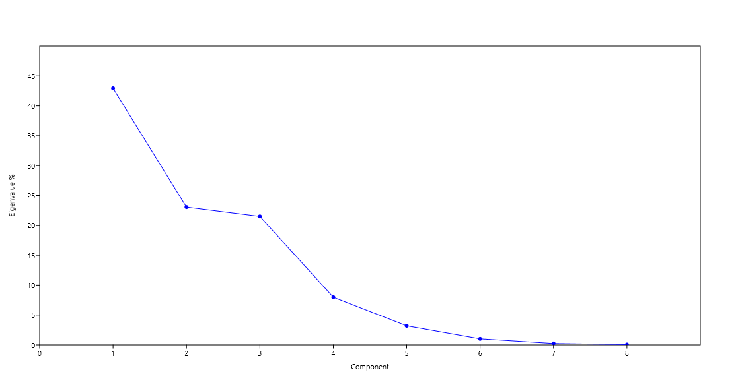
A
Eigenvalues and percentage variance of principal components
PC | Eigenvalue | % variance
1 | 1152.86 | 42.949
2 | 618.881 | 23.056
3 | 577.007 | 21.496
4 | 214.145 | 7.9779
5 | 85.7608 | 3.195
6 | 27.3777 | 1.0199
7 | 6.494 | 0.24193
8 | 1.70882 | 0.063661

Scores of each variable (extract) in corresponding principal component
 | PC 1 | PC 2 | PC 3 | PC 4 | PC 5 | PC 6 | PC 7 | PC 8
Leaves (hexane) | -7.2384 | -5.0746 | -1.9213 | -11.883 | -5.0433 | -12.745 | 0.4492 | -0.40745
Leaves (DCM:MeOH) | -11.652 | 5.0869 | -0.53043 | -14.556 | -19.749 | 6.2209 | 0.017186 | -0.015497
Leaves (ethyl acetate) | -18.323 | -10.298 | -19.323 | 15.435 | 1.9003 | 1.9863 | 1.1399 | -2.7738
Stems (hexane) | 33.838 | -41.399 | 42.882 | 4.6812 | 0.55751 | 1.2308 | -0.028458 | 0.02342
Stems (ethyl acetate) | -17.462 | -9.2352 | -17.349 | 11.853 | 1.1976 | 0.37269 | 4.2 | 2.1846
Stems (DCM:MeOH) | -27.45 | 46.255 | 37.769 | 8.9297 | 3.6096 | -0.32408 | -0.015012 | -0.0073233
Fruits (hexane) | 77.775 | 27.521 | -18.706 | 2.1719 | 0.9835 | 0.1231 | -0.006291 | 0.0045718
Fruits (ethyl acetate) | -17.173 | -9.1312 | -16.981 | 10.876 | 0.70869 | -0.33512 | -5.7278 | 1.0179
Fruits (DCM:MeOH) | -12.314 | -3.7244 | -5.8398 | -27.508 | 15.835 | 3.4707 | -0.028771 | -0.026436
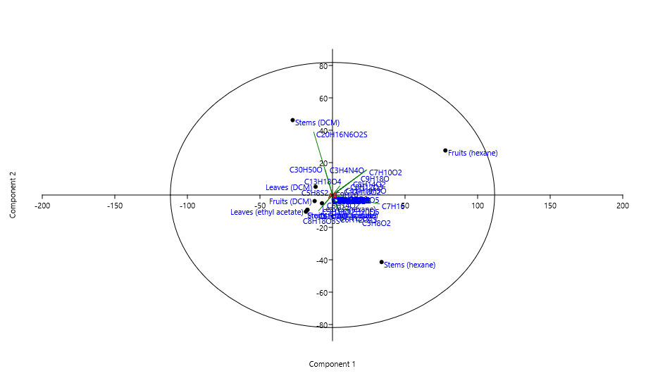
 |  |  |  |  |  |  |  |  | Scree Plot
Loadings plot for the 99 identified compound molecular formulas from plant extracts
 | PC 1 | PC 2 | PC 3 | PC 4 | PC 5 | PC 6 | PC 7 | PC 8
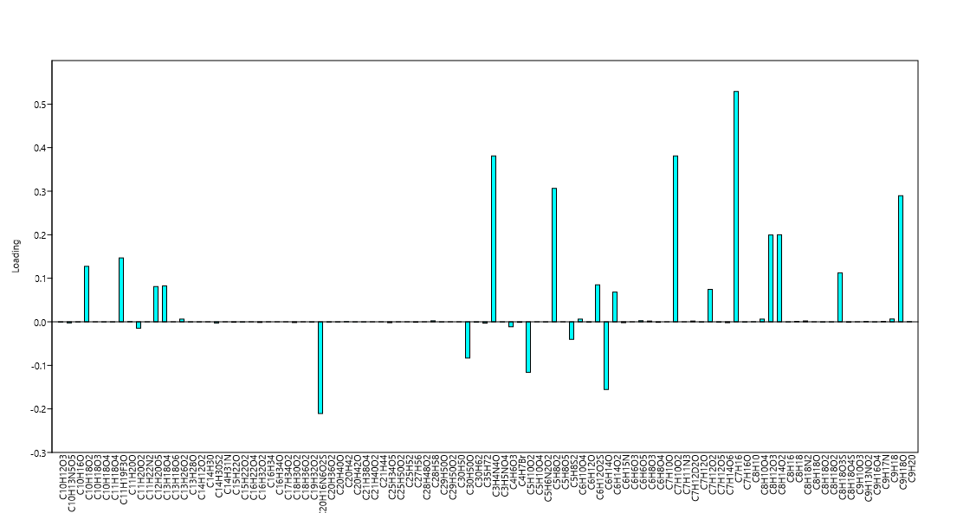
C10H12O3 | -0.00039868 | 0.00088165 | 0.00082319 | -0.00018274 | -0.00022151 | -0.0063252 | 0.0008859 | -0.0032161
C10H13N5O5 | -0.0025783 | 0.0062939 | 0.0052915 | -0.0021804 | 0.0121 | 0.0047278 | -0.00040472 | -0.0010805
C10H16O | -0.00031403 | -0.0001945 | -0.00034077 | -0.0031234 | 0.0047469 | 0.0032701 | 0.0016656 | 0.0031212
C10H18O2 | 0.12735 | 0.083947 | -0.0612 | 0.019146 | 0.021649 | 0.0084882 | -0.0018287 | 0.0050505
C10H18O3 | -0.00011349 | -6.39E-05 | -0.00010753 | -0.0013648 | 0.0019619 | 0.0013469 | -4.71E-05 | -0.00016437
C10H18O4 | -0.00016661 | -0.00016415 | -0.00033073 | 0.00060883 | 0.0001536 | 0.00014974 | 0.0071143 | 0.014063
C11H18O4 | -0.00020259 | -0.00019959 | -0.00040214 | 0.00074029 | 0.00018677 | 0.00018207 | 0.0086504 | 0.017099
C11H19F3O | 0.14668 | 0.096687 | -0.070488 | 0.022052 | 0.024934 | 0.0097764 | -0.0021063 | 0.005817
C11H20O | 0.00060729 | -0.00059989 | 0.00054446 | -0.00070299 | -0.00091983 | -0.0078694 | 0.0011922 | -0.0041285
C11H20O2 | -0.014709 | 0.011961 | -0.0013378 | -0.098914 | -0.33512 | 0.33067 | 0.0038512 | -0.013197
C11H22N2 | -3.57E-05 | 0.00011211 | 9.82E-05 | 6.25E-05 | 6.31E-05 | -1.78E-05 | -3.47E-06 | -6.43E-06
C12H20O5 | 0.080965 | -0.16785 | 0.18791 | 0.056927 | 0.01764 | 0.1157 | -0.011322 | 0.035381
C13H18O4 | 0.082344 | 0.09173 | -0.054107 | -0.15485 | -0.56122 | 0.57903 | 0.0051123 | -0.018548
C13H18O6 | -3.66E-05 | 2.98E-05 | -3.33E-06 | -0.00024639 | -0.00083478 | 0.0008237 | 9.59E-06 | -3.29E-05
C13H26O2 | 0.0061897 | 0.00408 | -0.0029745 | 0.00093055 | 0.0010522 | 0.00041255 | -8.89E-05 | 0.00024547
C13H28O | -0.00027832 | -0.0002742 | -0.00055248 | 0.001017 | 0.00025659 | 0.00025013 | 0.011884 | 0.023491
C14H12O2 | -0.00013691 | 0.00042975 | 0.00037638 | 0.00023977 | 0.00024201 | -6.81E-05 | -1.33E-05 | -2.46E-05
C14H30 | 9.60E-05 | -0.00030874 | 0.00029324 | -0.00013179 | -0.00020841 | -0.0016767 | 0.00025861 | -0.00089723
C14H30S2 | -0.002761 | -0.0036058 | -0.0014642 | -0.024402 | -0.02586 | -0.20472 | 0.030419 | -0.10485
C14H31N | -1.19E-05 | -1.25E-05 | -2.51E-05 | 5.41E-05 | 1.66E-05 | 5.44E-05 | 0.00013165 | -0.0012174
C15H22O | -0.00088991 | 0.0027934 | 0.0024465 | 0.0015585 | 0.0015731 | -0.00044243 | -8.64E-05 | -0.00016017
C15H22O2 | -0.00060039 | -0.00078409 | -0.0003184 | -0.0053063 | -0.0056234 | -0.044517 | 0.0066146 | -0.022801
C16H22O4 | -4.71E-06 | -6.15E-06 | -2.50E-06 | -4.16E-05 | -4.41E-05 | -0.00034915 | 5.19E-05 | -0.00017883
C16H32O2 | -0.0014429 | 0.0004986 | -2.85E-05 | -0.005345 | 0.0051919 | 0.0066955 | 0.0054832 | 0.0026812
C16H34 | -9.73E-05 | -0.00012709 | -5.16E-05 | -0.00086011 | -0.0009115 | -0.0072158 | 0.0010722 | -0.0036958
C16H34O | -9.66E-05 | -9.51E-05 | -0.00019168 | 0.00035285 | 8.90E-05 | 8.68E-05 | 0.0041231 | 0.0081501
C17H34O2 | -6.54E-05 | -3.69E-05 | -6.20E-05 | -0.00078679 | 0.001131 | 0.00077646 | -2.71E-05 | -9.48E-05
C18H30O2 | -0.0018242 | 0.0008164 | -2.22E-05 | -0.0034986 | -0.0054926 | 0.0051426 | 0.0051336 | -0.035103
C18H36O2 | -1.96E-05 | -2.56E-05 | -1.04E-05 | -0.00017341 | -0.00018377 | -0.0014548 | 0.00021616 | -0.00074513
C19H32O2 | -0.00045192 | -0.0002737 | -0.00047415 | -0.004745 | 0.0070645 | 0.0047964 | -0.002815 | 0.0011972
C20H16N6O2S | -0.2107 | 0.63291 | 0.54448 | 0.2653 | 0.072088 | 0.17636 | -0.016064 | -0.046697
C20H36O2 | -0.00041525 | -0.00023395 | -0.00039345 | -0.0049937 | 0.0071781 | 0.0049282 | -0.00017223 | -0.00060141
C20H40O | -0.00014914 | -3.39E-05 | -0.00018179 | -6.34E-05 | -0.0013805 | 0.0018579 | 0.00093878 | -0.008581
C20H42 | 0.00048181 | 0.00026378 | -0.00031563 | -0.00065031 | -0.00068314 | -0.0061307 | 0.00090842 | -0.0031369
C20H42O | -0.00022778 | -0.00025271 | -0.00039332 | 0.00029829 | -0.00027359 | -0.0032844 | 0.0025142 | -0.019739
C21H38O4 | -0.00013085 | -7.37E-05 | -0.00012398 | -0.0015736 | 0.0022619 | 0.0015529 | -5.43E-05 | -0.00018951
C21H40O2 | -1.70E-05 | -1.68E-05 | -3.38E-05 | 6.23E-05 | 1.57E-05 | 1.53E-05 | 0.0007276 | 0.0014383
C21H44 | -3.44E-05 | -0.00035201 | 0.00041158 | -0.0014222 | -0.0041017 | -0.00021928 | 0.0006201 | -0.0021452
C25H34O5 | -0.001875 | -0.0024486 | -0.00099433 | -0.016571 | -0.017561 | -0.13902 | 0.020657 | -0.071204
C25H50O2 | -0.00010331 | -0.00010816 | -0.00021767 | 0.0004685 | 0.00014403 | 0.0004716 | 0.001141 | -0.010551
C25H52 | 9.17E-05 | -0.00020904 | 0.00023224 | 6.83E-05 | 2.03E-05 | 0.00014049 | -1.37E-05 | 4.28E-05 |  | Loadings Plot
C27H56 | -0.00089858 | 0.001542 | 0.0011698 | 0.0021539 | 0.0005743 | 0.0020062 | 0.0031703 | -0.029953
C28H48O2 | -0.00010536 | -7.01E-05 | -0.00012215 | -0.00091716 | 0.0014056 | 0.00083187 | -0.0013395 | 0.00071595
C28H58 | 0.0023041 | -0.0052512 | 0.0058339 | 0.001716 | 0.00051031 | 0.0035292 | -0.000344 | 0.0010759
C29H50O | -0.00025178 | -0.00098812 | 0.00023345 | -0.0058569 | 0.006869 | -0.00075042 | 0.00072728 | -0.0037882
C29H50O2 | -9.14E-05 | -6.43E-05 | -0.00010537 | -0.00076551 | 0.0010909 | 0.00035229 | -0.0011794 | 0.00051567
C30H50 | -7.96E-05 | 6.47E-05 | -7.24E-06 | -0.00053527 | -0.0018135 | 0.0017894 | 2.08E-05 | -7.14E-05
C30H50O | -0.083141 | 0.25648 | 0.2234 | 0.14768 | 0.14604 | -0.039812 | 0.038601 | 0.07728
C30H62 | -0.00067093 | -0.0019982 | -0.0017241 | 0.0050767 | 0.001326 | 0.0017754 | 0.055479 | 0.10998
C35H72 | -0.0028656 | 0.0089182 | 0.0078211 | 0.0048357 | 0.0048732 | -0.0026963 | -8.63E-05 | -0.0011684
C3H4N4O | 0.38097 | 0.25112 | -0.18308 | 0.057274 | 0.064761 | 0.025392 | -0.0054706 | 0.015108
C3H5NO4 | -0.0001471 | -0.0001457 | -0.00029062 | 0.00050155 | 8.16E-05 | -0.00012088 | -0.00871 | 0.0058823
C4H6O3 | -0.011472 | -0.010792 | -0.021516 | 0.022951 | 0.030372 | 0.023579 | 0.43768 | 0.8644
C4H7Br | -0.0011584 | -0.0015128 | -0.00061433 | -0.010238 | -0.01085 | -0.085892 | 0.012762 | -0.043992
C5H10O2 | -0.11607 | -0.11548 | -0.23312 | 0.44766 | 0.10843 | 0.18017 | -0.73168 | 0.29595
C5H10O4 | -8.74E-05 | -8.91E-05 | -0.00017939 | 0.00036152 | 0.00010313 | 0.00025339 | 0.0022244 | -0.0015138
C5H6N2O2 | -0.00015774 | 0.00049515 | 0.00043365 | 0.00027626 | 0.00027884 | -7.84E-05 | -1.53E-05 | -2.84E-05
C5H8O2 | 0.30646 | -0.27899 | 0.33958 | 0.11014 | 0.025809 | -0.020257 | 0.015105 | -0.061287
C5H8O5 | -0.00012017 | -6.77E-05 | -0.00011386 | -0.0014451 | 0.0020773 | 0.0014262 | -4.98E-05 | -0.00017404
C5H8S2 | -0.040297 | -0.022704 | -0.038182 | -0.48461 | 0.6966 | 0.47825 | -0.016714 | -0.058364
C6H10O4 | 0.0061897 | 0.00408 | -0.0029745 | 0.00093055 | 0.0010522 | 0.00041255 | -8.89E-05 | 0.00024547
C6H12O | -0.00078554 | -0.0015878 | -0.00052623 | -0.0090012 | -0.0098355 | -0.078689 | 0.014968 | -0.03419
C6H12O2S | 0.084851 | -0.19338 | 0.21484 | 0.063195 | 0.018793 | 0.12997 | -0.012668 | 0.03962
C6H14O | -0.15536 | -0.15712 | -0.3156 | 0.61257 | 0.15766 | 0.29776 | 0.50956 | -0.31095
C6H14O2 | 0.068253 | -0.15582 | 0.17297 | 0.049764 | 0.016777 | 0.10582 | -0.010244 | 0.031777
C6H15N | -0.001875 | -0.0024486 | -0.00099433 | -0.016571 | -0.017561 | -0.13902 | 0.020657 | -0.071204
C6H6O3 | 3.59E-05 | -0.00039691 | 0.00026658 | -0.0012234 | 0.0019482 | 0.00154 | -6.79E-05 | -9.20E-05
C6H6O5 | 0.0023995 | -0.0054686 | 0.0060754 | 0.0017871 | 0.00053144 | 0.0036753 | -0.00035824 | 0.0011204
C6H8O3 | 0.0016583 | -0.0037795 | 0.0041989 | 0.0012351 | 0.0003673 | 0.0025401 | -0.00024759 | 0.00077435
C6H8O4 | -0.0013644 | 0.00047647 | -4.96E-05 | -0.011775 | 0.018367 | 0.012034 | -0.00045908 | -0.0015495
C7H10O | -3.22E-05 | -3.17E-05 | -6.39E-05 | 0.00011762 | 2.97E-05 | 2.89E-05 | 0.0013744 | 0.0027167
C7H10O2 | 0.38097 | 0.25112 | -0.18308 | 0.057274 | 0.064761 | 0.025392 | -0.0054706 | 0.015108
C7H11N3 | -4.39E-05 | -5.74E-05 | -2.33E-05 | -0.00038844 | -0.00041165 | -0.0032588 | 0.00048421 | -0.0016691
C7H12D2O | 0.0016583 | -0.0037795 | 0.0041989 | 0.0012351 | 0.0003673 | 0.0025401 | -0.00024759 | 0.00077435
C7H12O | -0.0005126 | -0.00033831 | -0.00060749 | -0.0043239 | 0.0069402 | 0.004796 | 0.0048484 | 0.0093356
C7H12O2 | 0.074589 | -0.176 | 0.19222 | 0.041985 | 0.0011902 | -0.0074812 | 0.0070825 | -0.028052
C7H12O5 | -0.00081307 | 0.00021687 | -0.00017073 | -0.0052308 | 0.0091879 | 0.0062477 | 0.0022817 | -0.004916
C7H14O6 | -0.0020582 | 0.0040575 | 0.002946 | -0.0052302 | -0.0070032 | 0.016189 | -6.87E-05 | -0.0011457
C7H16 | 0.52908 | -0.0897 | 0.18996 | 0.14014 | 0.068283 | 0.016809 | 0.0074203 | -0.03644
C7H16O | -0.00043512 | -0.00044316 | -0.00089234 | 0.0017965 | 0.00051185 | 0.0012505 | 0.011159 | -0.0070034
C8H10 | 0.00032499 | -0.00066322 | -0.00052404 | 0.001457 | 0.00010961 | -0.0024171 | 0.0023428 | -0.0018782
C8H10O4 | 0.0061897 | 0.00408 | -0.0029745 | 0.00093055 | 0.0010522 | 0.00041255 | -8.89E-05 | 0.00024547
C8H12O3 | 0.19951 | 0.13128 | -0.096237 | 0.026864 | 0.030601 | -0.013389 | 0.0010988 | -0.0057543
C8H14O2 | 0.19987 | 0.13175 | -0.096046 | 0.030047 | 0.033975 | 0.013321 | -0.00287 | 0.0079262
C8H16 | -0.00016385 | -0.00054881 | 7.76E-06 | -0.0013686 | -0.0017258 | -0.014099 | 0.0017224 | -0.00775
C8H18 | 0.0010733 | -0.0014054 | 0.0016506 | 0.00058882 | 0.00021948 | 0.0011251 | -0.00011245 | 0.00034983
C8H18N2 | 0.0019427 | -0.0060651 | 0.0058332 | -0.0022499 | -0.0037467 | -0.030193 | 0.004674 | -0.016226
C8H18O | -1.73E-05 | -2.25E-05 | -9.16E-06 | -0.0001526 | -0.00016172 | -0.0012802 | 0.00019022 | -0.00065571
C8H18O2 | -0.00042311 | -0.00043047 | -0.00086679 | 0.0017404 | 0.00049421 | 0.0011887 | 0.011086 | -0.0054233
C8H18O2 | -0.0001471 | -0.0001457 | -0.00029062 | 0.00050155 | 8.16E-05 | -0.00012088 | -0.00871 | 0.0058823
C8H18O3S | 0.11254 | -0.25649 | 0.28495 | 0.083817 | 0.024926 | 0.17238 | -0.016802 | 0.05255
C8H18O4S | -0.0010763 | -0.001066 | -0.0021263 | 0.0036696 | 0.00059704 | -0.0008844 | -0.063726 | 0.043038
C9H10O3 | -4.46E-05 | 0.00014014 | 0.00012273 | 7.82E-05 | 7.89E-05 | -2.22E-05 | -4.33E-06 | -8.04E-06
C9H13NO2 | 0.00064933 | 0.00042802 | -0.00031204 | 9.76E-05 | 0.00011038 | 4.33E-05 | -9.32E-06 | 2.58E-05
C9H16O4 | -0.0001471 | -0.0001457 | -0.00029062 | 0.00050155 | 8.16E-05 | -0.00012088 | -0.00871 | 0.0058823
C9H17N | 0.00086586 | -0.0019734 | 0.0021924 | 0.00064487 | 0.00019177 | 0.0013263 | -0.00012927 | 0.00040431
C9H18 | 0.0063499 | 0.0041857 | -0.0030515 | 0.00095463 | 0.0010794 | 0.00042323 | -9.12E-05 | 0.00025182
C9H18O | 0.28958 | 0.19088 | -0.13916 | 0.043535 | 0.049226 | 0.019301 | -0.0041583 | 0.011484
C9H20 | 0.00056185 | 0.00015562 | -0.00013129 | -0.0003012 | -0.00034876 | -0.0034759 | 0.0005189 | -0.0017971

PCA for Fungal Extracts
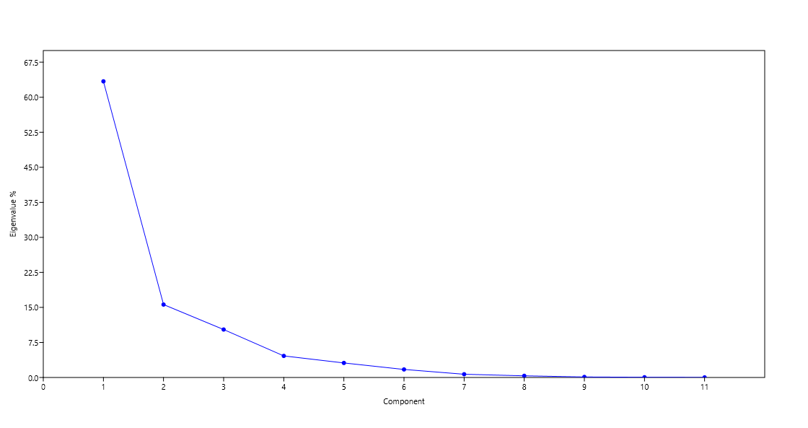
Eigenvalues and percentage variance of principal components
PC | Eigenvalue | % variance
1 | 832.108 | 63.405
2 | 204.895 | 15.613
3 | 134.766 | 10.269
4 | 60.6882 | 4.6243
B
5 | 40.8948 | 3.1161
6 | 22.6379 | 1.725
7 | 9.13341 | 0.69595
8 | 4.71444 | 0.35923
9 | 1.53332 | 0.11684
10 | 0.715444 | 0.054515
11 | 0.285538 | 0.021757

Scores of each variable (extract) in corresponding principal component
 | PC 1 | PC 2 | PC 3 | PC 4 | PC 5 | PC 6 | PC 7 | PC 8 | PC 9 | PC 10 | PC 11
EKFA1 (hexane) | 84.552 | 17.278 | -0.61927 | 0.41391 | 0.11858 | 0.42042 | 0.29497 | -0.18199 | -0.071758 | 0.015151 | -0.016539
EKFA1 (DCM) | -19.01 | 11.676 | -3.3859 | 4.394 | -0.75299 | -3.6715 | 1.2335 | 0.040994 | 0.23639 | -1.6253 | -1.0788
EKFA1 (ethyl acetate) | -0.77693 | -9.2155 | -8.6722 | -1.4401 | -10.452 | 2.6551 | -2.4174 | -2.5394 | 1.6331 | -0.89822 | 0.58985
EKFA2 (hexane) | -19.185 | 12.721 | -5.6681 | -21.188 | 4.8812 | 3.5001 | 0.60323 | 0.48175 | 0.027868 | 0.027771 | 0.015228
EKFA2 (DCM) | -18.647 | 10.103 | -1.5232 | 8.9319 | 0.36029 | 8.7249 | -5.1776 | 0.3961 | -1.0313 | 0.6143 | -0.28286
EKFA2 (ethyl acetate) | -0.77524 | -5.0944 | 28.128 | -5.3165 | -7.2967 | -3.2449 | -2.391 | 2.3266 | 0.083151 | 0.14942 | -0.11018
EKFF (hexane) | 6.9614 | -16.138 | -6.4956 | 1.4795 | 12.85 | -5.6873 | -4.4708 | 1.1142 | 0.70696 | -0.17115 | 0.18471
EKFF (DCM) | -20.199 | 14.149 | -3.488 | 8.2669 | -0.72396 | -0.74617 | 3.6022 | 3.6287 | 1.0054 | 0.23977 | 0.82936
EKFF (ethyl acetate) | 5.178 | -19.158 | -5.2863 | -0.28894 | -2.0203 | 0.79053 | 2.2951 | 1.0003 | -3.022 | -0.7466 | 0.33783
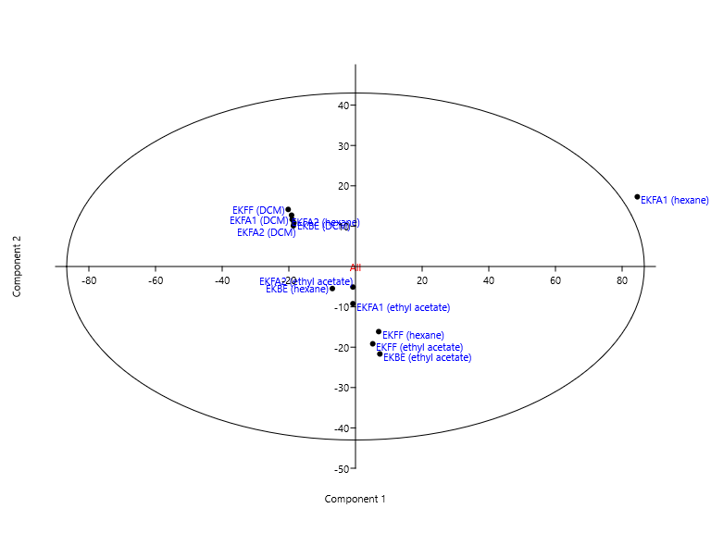
EKBE (hexane) | -6.9396 | -5.4612 | 19.81 | 4.2644 | 8.7573 | 4.162 | 3.4867 | -3.3741 | 0.43718 | -0.18484 | 0.17671
EKBE (DCM) | -18.467 | 10.815 | -3.844 | 0.48112 | -2.7629 | -8.6828 | -0.17477 | -3.5195 | -1.0592 | 1.203 | 0.15746
EKBE (ethyl acetate) | 7.3085 | -21.675 | -8.9559 | 0.0018943 | -2.9588 | 1.7796 | 3.1159 | 0.62622 | 1.0543 | 1.3766 | -0.80283
 |  |  |  |  |  |  |  |  |  |  |  |  | Scree Plot
Loadings plot for the 177 identified compound molecular formulas from fungal extracts
 | PC 1 | PC 2 | PC 3 | PC 4 | PC 5 | PC 6 | PC 7 | PC 8 | PC 9 | PC 10 | PC 11
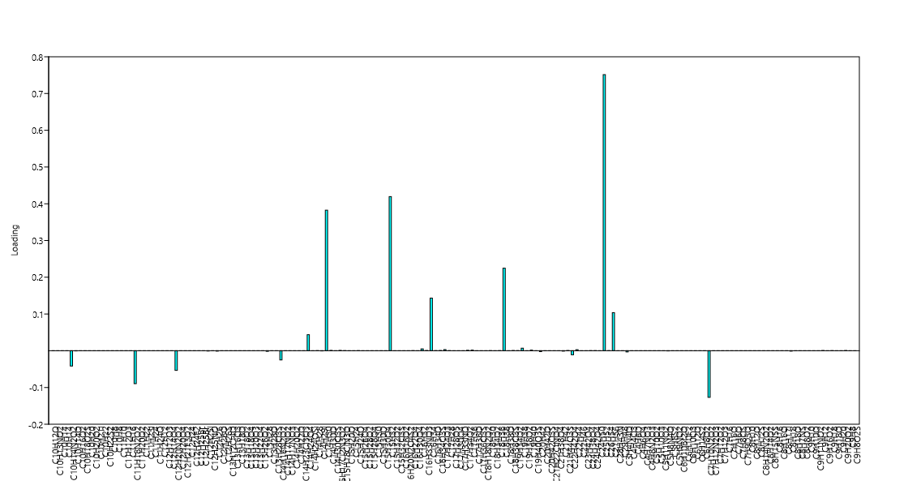
C10H12O | -0.00027541 | 0.00051992 | -0.00020946 | 0.0018662 | 3.97E-05 | 0.0049652 | -0.0068485 | 0.0011976 | -0.0078445 | 0.012803 | -0.01536
C10H13NO2 | -5.54E-05 | 0.00013164 | -7.11E-05 | 1.98E-05 | -0.0001685 | -0.00095661 | -4.77E-05 | -0.0018619 | -0.0017229 | 0.0041939 | 0.0013754
C10H14 | 1.26E-05 | -0.00030036 | 0.0002894 | -0.00021921 | -0.00075646 | -8.67E-05 | -0.00021121 | 0.00092809 | 6.77E-05 | 0.00048008 | -0.0009776
C10H14 | 3.21E-07 | -3.87E-06 | -2.43E-06 | 1.14E-09 | -2.64E-06 | 2.87E-06 | 1.25E-05 | 4.85E-06 | 2.51E-05 | 7.03E-05 | -0.00010275
C10H14N2O2 | -0.041492 | 0.10662 | -0.045034 | 0.14799 | -0.053765 | -0.22413 | 0.20306 | 0.12496 | -0.0040652 | 0.44488 | 0.63851
C10H14O | -0.00055462 | 0.001151 | -0.0012673 | -0.0048158 | 1.90E-05 | 0.0016806 | 0.00048917 | -0.0018114 | 0.0084145 | -0.02721 | -0.018917
C10H16O2 | 5.36E-05 | 4.45E-05 | -2.42E-06 | 3.60E-06 | 1.53E-06 | 9.80E-06 | 1.70E-05 | -2.04E-05 | -2.47E-05 | 1.12E-05 | -3.06E-05
C10H18O2S | -0.0001133 | -0.00010543 | 0.0026999 | -0.00049115 | -0.002312 | -0.00015181 | -0.0060058 | 0.0068831 | -0.0023174 | 0.0066234 | -0.0095512
C10H20 | 7.22E-05 | -0.00080906 | -0.00035468 | 0.00024871 | 0.002503 | -0.0016652 | -0.0029145 | 0.0014447 | 0.0049586 | 0.0010911 | 0.00092125
C10H20O2 | 0.00010838 | -0.003885 | 0.013598 | -0.0062624 | -0.014198 | -0.0086815 | -0.011919 | 0.037928 | 0.017575 | 0.053267 | -0.083601
C10H21I | -0.0002982 | 0.00068673 | -0.00028462 | 0.00089101 | -0.0004736 | -0.00079811 | -0.0033436 | -0.0053083 | -0.0091416 | 0.017863 | -0.0013129
C10H22 | -0.00018298 | -0.00032617 | 0.005089 | -0.0010349 | -0.003479 | -0.0034511 | -0.0033732 | 0.015089 | 0.0066654 | 0.0063508 | 0.010889
C10H22S2 | -2.06E-07 | -5.50E-06 | 4.61E-05 | -1.94E-05 | -3.94E-05 | -3.17E-05 | -5.79E-05 | 0.00010911 | 1.20E-05 | 4.62E-05 | -8.53E-05
C10H8 | -1.46E-06 | -7.02E-05 | -0.00010047 | -3.70E-05 | -0.00039906 | 0.00018313 | -0.00041325 | -0.000841 | 0.0016629 | -0.0019602 | 0.0032254
C10H8 | 5.36E-06 | -8.06E-05 | -3.38E-05 | -4.10E-06 | -4.26E-05 | 3.01E-05 | 0.00021654 | 0.00018285 | -0.0016983 | -0.00089925 | 0.0010195
C11H10 | 2.34E-06 | 1.94E-06 | -1.06E-07 | 1.57E-07 | 6.67E-08 | 4.27E-07 | 7.43E-07 | -8.88E-07 | -1.08E-06 | 4.87E-07 | -1.33E-06
C11H12O3 | 7.09E-08 | -6.67E-07 | -4.08E-07 | 2.07E-07 | 2.66E-06 | -2.13E-06 | -4.15E-06 | 2.00E-06 | 3.91E-06 | -2.03E-06 | 5.48E-06
C11H16 | 2.26E-05 | -0.00033914 | -0.00014227 | -1.73E-05 | -0.00017919 | 0.00012666 | 0.00091144 | 0.00076962 | -0.0071485 | -0.003785 | 0.0042913
C11H18N2O2 | -0.089582 | 0.15096 | 0.062577 | 0.50856 | 0.15995 | 0.64467 | 0.17822 | 0.3868 | 0.15817 | -0.19574 | 0.043015
C11H20O2 | -5.57E-05 | 0.00012254 | -2.81E-05 | 0.00036577 | 2.19E-05 | 0.00095785 | -0.0014089 | 0.00020881 | -0.0016716 | 0.0021339 | -0.002462
C11H22 | 1.67E-05 | -0.00061567 | -0.00039245 | -9.53E-05 | -0.0016123 | 0.0010852 | -0.0005224 | -0.0036428 | 0.00098889 | -0.011902 | 0.018074
C11H23I | -7.77E-05 | 0.00013688 | -5.18E-05 | 0.00047927 | -0.00010654 | 0.0011299 | -0.0013331 | 0.00015517 | -0.00056202 | 0.0015625 | 0.000799
C11H24 | -2.18E-05 | -0.00020425 | 0.0006422 | 0.00034363 | 0.0010492 | 0.00084446 | 0.0013681 | -0.0038128 | 0.0025352 | -0.0024196 | 0.0050914
C11H24O | 0.0001145 | -0.0017204 | -0.00072175 | -8.76E-05 | -0.00090902 | 0.00064253 | 0.0046237 | 0.0039042 | -0.036264 | -0.019201 | 0.02177
C12H12 | 5.48E-07 | -1.27E-06 | 1.28E-05 | 6.21E-06 | 1.87E-05 | 1.63E-05 | 3.37E-05 | -6.29E-05 | 2.43E-05 | -2.23E-05 | 5.32E-05
C12H12O3 | 7.99E-08 | -7.52E-07 | -4.60E-07 | 2.33E-07 | 3.00E-06 | -2.40E-06 | -4.67E-06 | 2.26E-06 | 4.40E-06 | -2.28E-06 | 6.17E-06
C12H14O4 | 4.22E-06 | -5.56E-05 | -9.37E-06 | 2.66E-05 | 0.00023813 | -0.00013677 | -0.00026293 | 4.67E-05 | 0.00034501 | -0.00019568 | 0.0005171
C12H20N2O2 | -0.053355 | 0.14368 | -0.097331 | -0.80796 | 0.27622 | 0.3578 | 0.15284 | 0.23648 | 0.04206 | 0.08983 | 0.12342
C12H20O4 | -2.96E-06 | -0.00014281 | -0.00020432 | -7.53E-05 | -0.00081153 | 0.00037241 | -0.00084038 | -0.0017103 | 0.0033818 | -0.0039863 | 0.0065591
C12H21F3O2 | 7.43E-05 | 6.16E-05 | -3.36E-06 | 4.99E-06 | 2.12E-06 | 1.36E-05 | 2.36E-05 | -2.82E-05 | -3.42E-05 | 1.55E-05 | -4.23E-05
C12H24 | 7.62E-06 | -0.0017331 | 0.0070244 | -0.0027326 | -0.00543 | -0.0041976 | -0.0061589 | 0.016113 | -0.0034104 | 0.0070997 | -0.013526
C12H24F2 | -9.13E-05 | 0.00022099 | -0.00010358 | 0.00014116 | -0.00019492 | -0.0011796 | 0.00018117 | -0.0017105 | -0.0013421 | -6.51E-06 | -0.0052681
C12H25Br | -5.50E-05 | -4.99E-05 | -0.00024605 | 0.00033888 | 0.00094959 | -0.0013947 | -0.0010972 | 0.0007952 | 0.0020441 | -0.0089333 | -0.011479 | Loadings Plot
C12H25Br | 2.70E-05 | -0.00025459 | -0.0001558 | 7.88E-05 | 0.0010157 | -0.00081208 | -0.0015823 | 0.00076397 | 0.0014904 | -0.00077329 | 0.002091
C12H25I | -0.00077978 | 0.00067124 | -0.0043806 | 0.0049916 | -0.0099699 | -0.00053044 | 0.0035492 | 0.0031925 | 0.05899 | -0.072585 | 0.15589
C12H25NO | -6.42E-07 | 1.41E-06 | -3.24E-07 | 4.21E-06 | 2.52E-07 | 1.10E-05 | -1.62E-05 | 2.41E-06 | -1.93E-05 | 2.46E-05 | -2.84E-05
C12H26 | -0.0011659 | -0.0053381 | -0.0073773 | 0.00043612 | -0.024573 | -0.020596 | 0.010576 | -0.053568 | -0.12036 | 0.0086524 | 0.25296
C12H26O | 0.00015356 | -0.00015072 | -0.00041215 | -0.00013862 | -0.0016038 | 0.00076721 | -0.0016149 | -0.0034501 | 0.0066288 | -0.0078672 | 0.012909
C12H26S | -1.22E-05 | -3.91E-05 | 0.00021555 | 0.00010304 | 0.00031401 | 0.00026959 | 0.00055978 | -0.0010495 | 0.00041809 | -0.00037884 | 0.00090749
C13H12Cl4O | 2.88E-05 | 2.39E-05 | -1.30E-06 | 1.94E-06 | 8.23E-07 | 5.27E-06 | 9.17E-06 | -1.10E-05 | -1.33E-05 | 6.01E-06 | -1.64E-05
C13H16O3 | -2.79E-05 | -8.92E-05 | 0.00049222 | 0.00023529 | 0.00071705 | 0.00061561 | 0.0012783 | -0.0023965 | 0.00095471 | -0.00086509 | 0.0020723
C13H18O | -2.50E-06 | -6.66E-05 | 0.00055936 | -0.00023478 | -0.00047818 | -0.00038415 | -0.00070159 | 0.0013226 | 0.00014533 | 0.00055973 | -0.0010341
C13H18O2 | -7.68E-08 | 1.92E-07 | -8.45E-08 | 2.44E-07 | -6.19E-08 | -5.46E-07 | 4.54E-07 | 2.92E-08 | 5.19E-07 | -7.64E-06 | -1.27E-05
C13H18O4 | -1.03E-05 | 2.81E-05 | -9.95E-06 | 5.95E-05 | -5.44E-06 | 2.02E-05 | 9.08E-05 | 0.00027504 | 0.00017313 | 0.00018731 | 0.00093043
C13H20O3 | -1.79E-07 | -8.60E-06 | -1.23E-05 | -4.54E-06 | -4.89E-05 | 2.24E-05 | -5.06E-05 | -0.00010303 | 0.00020372 | -0.00024014 | 0.00039512
C13H22O4 | -2.14E-07 | -1.03E-05 | -1.47E-05 | -5.43E-06 | -5.85E-05 | 2.68E-05 | -6.06E-05 | -0.00012325 | 0.0002437 | -0.00028727 | 0.00047268
C13H26O2 | -1.41E-05 | -0.00067948 | -0.00097215 | -0.00035848 | -0.0038612 | 0.0017719 | -0.0039985 | -0.0081373 | 0.01609 | -0.018967 | 0.031208
C13H28 | -0.0016788 | -0.0032925 | 0.013493 | 0.00040155 | -0.020141 | -0.02339 | 0.011057 | 0.069287 | 0.0025746 | 0.070542 | 0.044908
C13H28O | -3.68E-05 | -0.00010384 | 0.00031034 | 0.00012404 | -0.00041233 | 0.00057495 | -0.001231 | 0.0014594 | -0.0040201 | 0.00098763 | -0.00156
C13H28O3S | -1.17E-06 | -5.66E-05 | -8.09E-05 | -2.98E-05 | -0.00032136 | 0.00014747 | -0.00033279 | -0.00067726 | 0.0013392 | -0.0015786 | 0.0025974
C14H16N2O2 | -0.025165 | 0.05814 | -0.021437 | 0.14188 | -0.014057 | 0.21339 | -0.27238 | 0.19201 | -0.28218 | 0.62468 | -0.077018
C14H17NO2 | 3.34E-05 | 2.78E-05 | -1.51E-06 | 2.24E-06 | 9.54E-07 | 6.11E-06 | 1.06E-05 | -1.27E-05 | -1.54E-05 | 6.97E-06 | -1.91E-05
C14H17NO3 | 1.40E-06 | -1.68E-05 | -1.06E-05 | 4.97E-09 | -1.15E-05 | 1.25E-05 | 5.43E-05 | 2.12E-05 | 0.00010951 | 0.00030647 | -0.00044782
C14H20O2 | 0.00016329 | -0.0007452 | 0.0034899 | 0.0019092 | 0.0068267 | 0.0035956 | 0.0075884 | -0.017186 | 0.0091112 | -0.0075318 | 0.018346
C14H22O | 3.74E-05 | -0.00047303 | -0.00026122 | 3.41E-06 | -0.00011683 | 0.00013718 | 0.0010702 | 0.00083287 | -0.0016178 | 0.0028176 | -0.0045899
C14H23Cl3O3 | -5.04E-05 | 0.00012572 | -5.54E-05 | 0.00015974 | -4.06E-05 | -0.00035781 | 0.00029794 | 1.92E-05 | 0.00034013 | -0.0050118 | -0.0083349
C14H24O4 | 0.043516 | 0.035936 | -0.0020663 | 0.0029699 | 0.0018881 | 0.0074333 | 0.012818 | -0.016039 | -0.019085 | 0.0085735 | -0.023464
C14H24OSi | 6.77E-05 | 5.62E-05 | -3.06E-06 | 4.54E-06 | 1.93E-06 | 1.24E-05 | 2.15E-05 | -2.57E-05 | -3.12E-05 | 1.41E-05 | -3.86E-05
C14H28 | 0.00041672 | -0.0028293 | -0.00039712 | -0.00039075 | -0.0029672 | 0.001741 | 0.0059177 | 0.0022463 | 0.015269 | 0.033239 | -0.048139
C14H29I | -0.00037674 | 0.0021305 | 0.00089594 | 0.0042474 | -0.00030995 | -0.00055563 | 0.013646 | 0.022509 | 0.022841 | 0.01223 | 0.089003
C14H30 | 0.38238 | -0.17638 | 0.17179 | -0.13141 | -0.62199 | 0.13162 | 0.18742 | 0.31047 | -0.37477 | -0.22114 | 0.10104
C14H30O | 0.0010079 | -0.010925 | -0.0064116 | 0.00033054 | -0.0053094 | 0.0074665 | 0.033487 | 0.012007 | 0.071735 | 0.19139 | -0.27773
C14H30O3S | 7.19E-05 | -0.00037842 | -0.00028387 | 4.51E-05 | -7.21E-05 | 7.68E-05 | 0.0010005 | 0.00061968 | 0.0028343 | 0.0060359 | -0.01127
C15H17Cl2N3O2 | 0.00095174 | -0.018595 | 0.0032511 | -0.0079058 | -0.0366 | 0.0051614 | 0.0080206 | 0.026527 | -0.010254 | 0.016151 | -0.037939
C15H18ClN3O | 0.00029029 | -0.0052666 | 0.0017088 | -0.0022428 | -0.0088577 | 0.00033025 | 0.0044692 | 0.013417 | -0.024649 | 0.0031614 | -0.012656
C15H20O | -0.00012266 | 0.00028253 | -0.0001173 | 0.00036476 | -0.00019578 | -0.00033798 | -0.0013685 | -0.002194 | -0.0037606 | 0.0073584 | -0.00052066
C15H24 | 2.61E-06 | -2.46E-05 | -1.50E-05 | 7.60E-06 | 9.80E-05 | -7.84E-05 | -0.00015268 | 7.37E-05 | 0.00014381 | -7.46E-05 | 0.00020177
C15H24O | 0.00034954 | 0.00012056 | -0.00026275 | -6.73E-05 | -0.00097007 | 0.00051433 | -0.00090276 | -0.0021998 | 0.0039218 | -0.004741 | 0.0077207
C15H26O4 | 1.62E-05 | -0.00019513 | -0.00012259 | 5.76E-08 | -0.00013346 | 0.00014501 | 0.0006293 | 0.00024502 | 0.0012683 | 0.0035494 | -0.0051864
C15H28O2 | 6.39E-06 | -0.00011288 | -6.03E-05 | -1.19E-05 | -0.00012571 | 7.08E-05 | 0.00019349 | 7.36E-05 | -0.0018056 | -0.0014746 | 0.0018549
C15H28O4 | -2.02E-05 | -0.00097449 | -0.0013942 | -0.00051412 | -0.0055376 | 0.0025412 | -0.0057345 | -0.01167 | 0.023076 | -0.027201 | 0.044757
C15H30 | 8.19E-05 | -0.0011681 | -0.00085039 | -7.63E-05 | -0.001525 | 0.0011389 | 0.0024438 | -0.00045531 | 0.010088 | 0.01455 | -0.020514
C15H30O | 4.41E-05 | 3.66E-05 | -2.00E-06 | 2.96E-06 | 1.26E-06 | 8.07E-06 | 1.40E-05 | -1.68E-05 | -2.03E-05 | 9.20E-06 | -2.52E-05
C15H30O4 | -1.73E-05 | 6.37E-05 | -2.61E-05 | 7.48E-05 | -1.87E-05 | -0.00016556 | 0.00014075 | 6.60E-06 | 0.00015561 | -0.0023334 | -0.0038862
C15H32 | 0.41942 | -0.49519 | -0.48801 | 0.045017 | -0.061168 | 0.10612 | 0.16971 | 0.010682 | 0.46994 | 0.20598 | -0.027078
C15H32O2 | -1.51E-06 | -7.28E-05 | -0.00010412 | -3.84E-05 | -0.00041354 | 0.00018977 | -0.00042824 | -0.00087151 | 0.0017233 | -0.0020313 | 0.0033424
C15H32O3S | 0.00016386 | -0.00033542 | -0.00015845 | 5.76E-05 | -0.0003098 | 0.00062943 | 0.001367 | -0.00093532 | 0.0038575 | 0.0051996 | -0.0071243
C16H16O2 | -9.52E-07 | -3.04E-06 | 1.68E-05 | 8.02E-06 | 2.45E-05 | 2.10E-05 | 4.36E-05 | -8.17E-05 | 3.26E-05 | -2.95E-05 | 7.07E-05
C16H20N2O4S2 | -6.84E-05 | 0.00016404 | -7.49E-05 | 0.00016195 | -0.00012236 | -0.00055293 | -0.00017681 | -0.0010753 | -0.001287 | 0.0015607 | -0.0020549
C16H22O4 | 0.00036528 | -0.0012788 | -3.81E-05 | 0.00075285 | 0.0052449 | -0.0021846 | -0.0058468 | -0.002951 | 0.012409 | -0.0096114 | 0.020824
C16H30O4 | 3.52E-06 | -3.32E-05 | -2.03E-05 | 1.03E-05 | 0.00013235 | -0.00010581 | -0.00020617 | 9.95E-05 | 0.00019419 | -0.00010076 | 0.00027246
C16H32 | 0.0051549 | 0.0033141 | -0.0010105 | 0.00011492 | -0.0023103 | 0.0021373 | 0.00089378 | -0.0052329 | -0.0051402 | -0.015788 | 0.02162
C16H33NO3 | 0.00066533 | 0.00055214 | -3.01E-05 | 4.47E-05 | 1.90E-05 | 0.0001216 | 0.00021147 | -0.00025277 | -0.00030643 | 0.00013867 | -0.00037926
C16H34 | 0.14327 | 0.027374 | 0.75899 | -0.095448 | -0.11367 | -0.047139 | -0.0096205 | 0.06018 | 0.53524 | 0.22283 | -0.044623
C16H34O | 0.00043062 | 0.00035736 | -1.95E-05 | 2.89E-05 | 1.23E-05 | 7.87E-05 | 0.00013687 | -0.0001636 | -0.00019833 | 8.97E-05 | -0.00024547
C16H34O3S | 0.00051309 | -0.00070885 | -0.00036278 | 0.00033106 | 0.0029151 | -0.0017271 | -0.0026913 | 0.0015988 | -0.0027678 | -0.0061275 | 0.01059
C17H24O3 | 0.0030882 | 0.0013252 | 0.00029701 | 0.00093286 | 0.0039607 | 1.53E-05 | -0.0020612 | -0.0070187 | 0.010355 | -0.0094681 | 0.019082
C17H28 | 0.00019944 | 5.53E-05 | -1.26E-05 | 6.80E-05 | 0.00046169 | -0.00019912 | -0.0003867 | -5.21E-05 | 0.00057005 | -0.00034222 | 0.00089485
C17H28O5 | -1.46E-06 | -3.89E-05 | 0.00032643 | -0.00013701 | -0.00027906 | -0.00022418 | -0.00040944 | 0.00077184 | 8.48E-05 | 0.00032665 | -0.00060347
C17H30O4 | 8.42E-06 | -0.0002299 | 0.0006547 | -0.00031202 | -0.00073226 | -0.00040557 | -0.00047673 | 0.0019354 | 0.0011118 | 0.0033149 | -0.0051311
C17H33NO | 1.24E-06 | -1.17E-05 | -7.17E-06 | 3.63E-06 | 4.67E-05 | -3.74E-05 | -7.28E-05 | 3.52E-05 | 6.86E-05 | -3.56E-05 | 9.62E-05
C17H34O2 | 0.0010587 | 0.00087859 | -4.79E-05 | 7.11E-05 | 3.02E-05 | 0.0001935 | 0.00033649 | -0.00040221 | -0.0004876 | 0.00022065 | -0.00060349
C17H36 | 0.001721 | -0.0083994 | -0.0033875 | 0.0013323 | 0.005245 | 0.0010079 | 0.015415 | 0.0081328 | -0.010323 | 0.047277 | -0.069034
C17H36O | -0.00012657 | 0.00031572 | -0.0001392 | 0.00040113 | -0.00010201 | -0.00089855 | 0.00074821 | 4.82E-05 | 0.00085415 | -0.012586 | -0.020931
C17H36O3S | 5.97E-05 | -0.00031684 | 0.0028425 | 0.00059855 | 0.0021597 | 0.0019228 | 0.0041302 | -0.0076939 | 0.0039959 | -0.0025893 | 0.006664
C18H18N2O2 | -1.44E-06 | -6.92E-05 | -9.91E-05 | -3.65E-05 | -0.00039346 | 0.00018056 | -0.00040745 | -0.0008292 | 0.0016396 | -0.0019327 | 0.0031801
C18H30 | 0.0003055 | -0.00040785 | -0.00038285 | 0.00020431 | 0.0024318 | -0.0018947 | -0.0037009 | 0.0017323 | 0.0034471 | -0.0017959 | 0.0048547
C18H34O2 | 7.73E-05 | 6.41E-05 | -3.49E-06 | 5.19E-06 | 2.21E-06 | 1.41E-05 | 2.46E-05 | -2.94E-05 | -3.56E-05 | 1.61E-05 | -4.40E-05
C18H36 | 0.00046015 | -0.0055861 | -0.003463 | -9.69E-06 | -0.0037862 | 0.0040693 | 0.017896 | 0.0072388 | 0.0302 | 0.095109 | -0.13978
C18H38 | 0.22459 | -0.44156 | 0.22556 | 0.0629 | 0.63778 | -0.28088 | -0.019629 | 0.36709 | -0.21997 | -0.098613 | 0.043258
C18H38O | 1.07E-05 | -4.70E-05 | -7.30E-05 | -2.12E-05 | -0.00023011 | 9.55E-05 | -0.00032826 | -0.00053828 | 0.0011574 | -0.0013332 | 0.0022201
C18H38O3S | 0.00073758 | -0.00086446 | 0.0013493 | -0.00029898 | -0.00024251 | -0.0004539 | 0.00053941 | 0.002537 | 0.0021226 | 0.0075365 | -0.010704
C19H34O2 | 0.00033503 | 0.00027803 | -1.52E-05 | 2.25E-05 | 9.56E-06 | 6.12E-05 | 0.00010649 | -0.00012728 | -0.0001543 | 6.98E-05 | -0.00019098
C19H38 | 0.0068564 | -0.02618 | 0.016231 | -0.0075168 | -0.016126 | -0.0093627 | -0.013732 | 0.039581 | 0.040342 | 0.032164 | -0.036156
C19H38O2 | 0.00013946 | 0.00011573 | -6.31E-06 | 9.36E-06 | 3.98E-06 | 2.55E-05 | 4.43E-05 | -5.30E-05 | -6.42E-05 | 2.91E-05 | -7.95E-05
C19H40 | 0.0016534 | -0.0076745 | 0.0026512 | 0.0013515 | 0.0025569 | 0.0034491 | 0.019147 | -0.0035356 | 0.014785 | 0.034927 | -0.088597
C19H40O3S | -2.72E-05 | -8.69E-05 | 0.00047903 | 0.00022898 | 0.00069783 | 0.00059912 | 0.001244 | -0.0023323 | 0.00092913 | -0.00084191 | 0.0020167
C20H42 | -0.0023886 | -0.16537 | 0.22697 | 0.042874 | 0.12781 | 0.18923 | 0.61817 | -0.41225 | -0.34639 | 0.25742 | -0.19783
C20H42O | 1.77E-06 | -2.13E-05 | -1.34E-05 | 6.27E-09 | -1.45E-05 | 1.58E-05 | 6.86E-05 | 2.67E-05 | 0.0001382 | 0.00038676 | -0.00056514
C20H42O3S | 5.80E-07 | -0.0001894 | 0.00016973 | 0.0001671 | 0.00094423 | -0.00013388 | -0.0002197 | -0.00082335 | 0.0013346 | -0.00088559 | 0.0022552
C21H22ClNO4 | 1.76E-05 | -0.00016596 | -0.00010156 | 5.14E-05 | 0.00066211 | -0.00052936 | -0.0010314 | 0.00049799 | 0.0009715 | -0.00050408 | 0.001363
C21H38O4 | -8.70E-06 | -2.78E-05 | 0.00015331 | 7.33E-05 | 0.00022333 | 0.00019174 | 0.00039813 | -0.0007464 | 0.00029735 | -0.00026944 | 0.00064543
C21H42 | -0.00096804 | -0.014019 | 0.081637 | 0.040656 | 0.12314 | 0.10207 | 0.21452 | -0.40479 | 0.14733 | -0.18279 | 0.35917
C21H44O3S | 0.00072691 | 0.00010536 | 0.00029202 | 0.00039382 | 0.0015422 | 0.00028109 | -0.00047043 | -0.0037449 | 0.0049578 | -0.0046365 | 0.0092374
C22H42O4 | -0.010888 | 0.02242 | -0.0096995 | 0.040537 | -0.025369 | -0.042128 | 0.037002 | 0.052986 | -0.034233 | 0.14525 | 0.15508
C22H44 | 0.0027964 | -0.0038282 | 0.016686 | -0.00148 | 0.0079669 | -0.0085408 | -0.013123 | 0.0087962 | 0.035204 | 0.010743 | -0.0013645
C22H46 | -0.00018646 | 0.0018424 | -0.00078962 | 0.0019949 | -0.00070318 | -0.0046225 | 0.0043846 | -9.97E-05 | 0.0035593 | -0.043291 | -0.079117
C23H42O4 | -7.57E-05 | 0.00018881 | -8.32E-05 | 0.00023989 | -6.10E-05 | -0.00053735 | 0.00044744 | 2.88E-05 | 0.0005108 | -0.0075267 | -0.012517
C24H38O4 | 0.00033013 | -3.01E-05 | -0.00022691 | 0.00025326 | -0.00053392 | 0.00045522 | 0.00095741 | -0.00095855 | -0.0057044 | -0.011297 | 0.00057641
C24H42O4 | 0.00030486 | -0.0061504 | 0.0022984 | -0.0030308 | -0.012565 | 0.00071118 | 0.0014805 | 0.012163 | -0.0082245 | 0.0040057 | -0.011774
C24H50 | -8.84E-06 | -2.83E-05 | 0.00015589 | 7.45E-05 | 0.00022709 | 0.00019496 | 0.00040483 | -0.00075896 | 0.00030236 | -0.00027398 | 0.00065629
C25H52 | 0.75149 | 0.57444 | -0.061441 | 0.064116 | 0.20172 | -0.0077684 | -0.043718 | -0.14798 | -0.079183 | 0.018269 | -0.054228
C26H54 | 0.00040124 | -1.65E-05 | 0.00013032 | 0.00026642 | 0.0016013 | -0.00042658 | -0.0007948 | -0.00086223 | 0.0020905 | -0.0013372 | 0.0034395
C27H56 | 0.10352 | 0.053904 | 0.047787 | 0.007315 | 0.071186 | -0.029494 | -0.043957 | -0.005106 | 0.0036303 | -0.092382 | 0.17948
C28H43N | -6.58E-07 | 1.45E-06 | -3.32E-07 | 4.32E-06 | 2.59E-07 | 1.13E-05 | -1.66E-05 | 2.47E-06 | -1.98E-05 | 2.52E-05 | -2.91E-05
C29H48 | -4.89E-05 | -0.00015615 | 0.0008612 | 0.00041167 | 0.0012546 | 0.0010771 | 0.0022365 | -0.0041929 | 0.0016704 | -0.0015136 | 0.0036257
C3H4N4O | -0.0032575 | 0.0087724 | -0.0059425 | -0.049329 | 0.016865 | 0.021845 | 0.0093317 | 0.014438 | 0.002568 | 0.0054845 | 0.0075353
C4H4O3 | 1.27E-05 | -0.00012002 | -7.35E-05 | 3.72E-05 | 0.00047886 | -0.00038285 | -0.00074595 | 0.00036016 | 0.00070262 | -0.00036456 | 0.00098579
C4H6O | -1.88E-05 | 4.47E-05 | -2.41E-05 | 6.71E-06 | -5.72E-05 | -0.00032469 | -1.62E-05 | -0.00063198 | -0.00058478 | 0.0014235 | 0.00046684
C4H6O4 | 1.64E-06 | 1.36E-06 | -7.44E-08 | 1.10E-07 | 4.69E-08 | 3.01E-07 | 5.23E-07 | -6.25E-07 | -7.57E-07 | 3.43E-07 | -9.37E-07
C4H7NO3 | -2.76E-05 | -0.0013303 | -0.0019033 | -0.00070183 | -0.0075595 | 0.003469 | -0.0078283 | -0.015931 | 0.031502 | -0.037133 | 0.061099
C4H8N2O3 | 8.63E-06 | 7.16E-06 | -3.90E-07 | 5.79E-07 | 2.46E-07 | 1.58E-06 | 2.74E-06 | -3.28E-06 | -3.97E-06 | 1.80E-06 | -4.92E-06
C5H10O2 | -6.38E-06 | -0.00030722 | -0.00043955 | -0.00016208 | -0.0017458 | 0.00080114 | -0.0018079 | -0.0036792 | 0.0072749 | -0.0085755 | 0.01411
C5H10O3 | 1.35E-05 | 8.00E-06 | 2.33E-05 | 1.25E-05 | 3.53E-05 | 3.27E-05 | 6.70E-05 | -0.00012231 | 3.96E-05 | -3.90E-05 | 9.24E-05
C5H11NO2 | 1.19E-05 | -0.00012119 | -7.49E-05 | 2.44E-05 | 0.00028534 | -0.00021981 | -0.00035294 | 0.00028967 | 0.00073682 | 0.00053193 | -0.00047983
C5H8N4O | -0.00060657 | 0.0013346 | -0.00030594 | 0.0039838 | 0.00023847 | 0.010432 | -0.015344 | 0.0022742 | -0.018207 | 0.023242 | -0.026815
C5H8S2 | -7.26E-05 | 0.00018117 | -7.99E-05 | 0.00023018 | -5.85E-05 | -0.0005156 | 0.00042933 | 2.76E-05 | 0.00049012 | -0.007222 | -0.01201
C5H9NO2 | -1.81E-08 | -8.71E-07 | -1.25E-06 | -4.59E-07 | -4.95E-06 | 2.27E-06 | -5.13E-06 | -1.04E-05 | 2.06E-05 | -2.43E-05 | 4.00E-05
C6H10Br2O | 0.00015244 | -0.001836 | -0.0011534 | 5.42E-07 | -0.0012558 | 0.0013644 | 0.0059211 | 0.0023054 | 0.011934 | 0.033397 | -0.0488
C6H10F2 | -7.39E-05 | 0.00019907 | -0.00013485 | -0.0011194 | 0.0003827 | 0.00049573 | 0.00021176 | 0.00032764 | 5.83E-05 | 0.00012446 | 0.000171
C6H10O3 | -4.63E-06 | -0.00025678 | -0.00035922 | -0.00013162 | -0.0014176 | 0.00065157 | -0.0014418 | -0.0029601 | 0.0057192 | -0.0070324 | 0.011525
C6H12O | -0.00014023 | 0.00034979 | -0.00015422 | 0.00044443 | -0.00011302 | -0.00099552 | 0.00082895 | 5.34E-05 | 0.00094633 | -0.013944 | -0.02319
C6H14S2 | -2.73E-05 | 6.49E-05 | -3.51E-05 | 7.67E-06 | -8.19E-05 | -0.00046815 | -2.30E-05 | -0.00091236 | -0.00084466 | 0.0020566 | 0.0006747
C6H8O2 | -0.00012928 | -4.23E-05 | -0.00063041 | 0.00020394 | -0.002069 | 3.77E-05 | -0.0013191 | -0.0041066 | 0.0090357 | -0.021819 | -0.0042602
C7H10N2O2 | -0.12682 | 0.32539 | -0.1518 | 0.043314 | -0.03355 | -0.44674 | 0.57018 | 0.3593 | 0.10708 | -0.053998 | -0.2405
C7H12N2O3 | -7.81E-08 | -2.50E-07 | 1.38E-06 | 6.58E-07 | 2.01E-06 | 1.72E-06 | 3.57E-06 | -6.70E-06 | 2.67E-06 | -2.42E-06 | 5.79E-06
C7H12O2 | 7.96E-06 | -7.49E-05 | -4.59E-05 | 2.32E-05 | 0.00029898 | -0.00023903 | -0.00046574 | 0.00022487 | 0.00043868 | -0.00022761 | 0.00061548
C7H12O3 | -0.00020515 | 0.00044943 | -0.00030897 | 0.00061501 | -0.00050083 | -0.0012932 | 0.00085694 | -0.00063152 | 0.0027783 | -0.02193 | -0.031001
C7H16 | -5.13E-05 | 0.000128 | -5.64E-05 | 0.00016263 | -4.14E-05 | -0.0003643 | 0.00030334 | 1.95E-05 | 0.0003463 | -0.0051027 | -0.008486
C7H16O | -7.11E-05 | 0.00020214 | -7.58E-05 | 0.00039876 | -5.18E-05 | -9.65E-05 | 0.0011545 | 0.0022532 | 0.0019194 | 0.00098105 | 0.0085027
C7H6O | -1.58E-06 | -7.60E-05 | -0.00010873 | -4.01E-05 | -0.00043187 | 0.00019818 | -0.00044722 | -0.00091015 | 0.0017997 | -0.0021214 | 0.0034906
C7H8OS | -1.38E-06 | -6.64E-05 | -9.50E-05 | -3.50E-05 | -0.0003775 | 0.00017323 | -0.00039092 | -0.00079556 | 0.0015731 | -0.0018543 | 0.0030511
C7H9D5O | -8.20E-05 | 0.00022095 | -0.00014967 | -0.0012425 | 0.00042477 | 0.00055022 | 0.00023504 | 0.00036366 | 6.47E-05 | 0.00013814 | 0.00018979
C8H10 | 3.98E-05 | 0.0010165 | 0.00066559 | 0.0038246 | 0.0042721 | -0.00011886 | -0.01848 | -0.0036918 | -0.01247 | 0.02254 | -0.021646
C8H12O | 0.00016928 | 0.00014048 | -7.66E-06 | 1.14E-05 | 4.83E-06 | 3.09E-05 | 5.38E-05 | -6.43E-05 | -7.80E-05 | 3.53E-05 | -9.65E-05
C8H12S | -3.59E-05 | 7.90E-05 | -1.81E-05 | 0.00023595 | 1.41E-05 | 0.00061788 | -0.00090882 | 0.0001347 | -0.0010783 | 0.0013765 | -0.0015882
C8H14N2O2 | -1.15E-06 | -5.53E-05 | -7.91E-05 | -2.92E-05 | -0.00031423 | 0.0001442 | -0.0003254 | -0.00066223 | 0.0013094 | -0.0015435 | 0.0025398
C8H14O2 | -6.43E-07 | -1.72E-05 | 0.00014413 | -6.05E-05 | -0.00012321 | -9.90E-05 | -0.00018078 | 0.00034079 | 3.74E-05 | 0.00014422 | -0.00026645
C8H15N5S | 4.36E-05 | -0.00047429 | -0.00033423 | 0.00010185 | 0.0013728 | -0.0012015 | -0.00293 | 0.00061891 | 0.0037339 | -0.0027766 | 0.0059211
C8H16 | 6.55E-05 | -0.00073907 | 0.0037135 | -0.0016036 | -0.0035953 | -0.0022504 | -0.0039426 | 0.0086909 | 0.003802 | 0.0078868 | -0.012731
C8H16O | -4.41E-06 | -0.00021253 | -0.00030407 | -0.00011213 | -0.0012077 | 0.00055422 | -0.0012506 | -0.0025452 | 0.0050327 | -0.0059324 | 0.0097613
C8H17I | -1.96E-07 | -6.25E-07 | 3.45E-06 | 1.65E-06 | 5.02E-06 | 4.31E-06 | 8.95E-06 | -1.68E-05 | 6.69E-06 | -6.06E-06 | 1.45E-05
C8H18 | -0.00092278 | 0.0011567 | 0.0040554 | 0.0039947 | -0.0014743 | -0.00036023 | 0.012899 | 0.021071 | 0.029593 | 0.0035276 | 0.10983
C8H18O | -7.41E-06 | -2.37E-05 | 0.00013059 | 6.24E-05 | 0.00019024 | 0.00016333 | 0.00033913 | -0.0006358 | 0.00025329 | -0.00022951 | 0.00054978
C8H7NS | -1.44E-06 | -6.95E-05 | -9.94E-05 | -3.67E-05 | -0.00039497 | 0.00018125 | -0.00040901 | -0.00083239 | 0.0016459 | -0.0019402 | 0.0031923
C8H8O2 | -1.28E-06 | 3.05E-06 | -1.65E-06 | 4.58E-07 | -3.91E-06 | -2.22E-05 | -1.11E-06 | -4.32E-05 | -3.99E-05 | 9.72E-05 | 3.19E-05
C9H10 | -4.87E-06 | -0.00013009 | 0.001092 | -0.00045835 | -0.00093356 | -0.00074997 | -0.0013697 | 0.0025821 | 0.00028374 | 0.0010928 | -0.0020189
C9H10O | -1.51E-05 | -9.72E-05 | 0.00045476 | 5.45E-05 | 0.00023557 | 0.00023118 | 0.00055856 | -0.00086643 | 7.58E-05 | -0.00057783 | 0.0011423
C9H11NO2 | -1.20E-06 | -3.83E-06 | 2.11E-05 | 1.01E-05 | 3.07E-05 | 2.64E-05 | 5.48E-05 | -0.00010273 | 4.09E-05 | -3.71E-05 | 8.88E-05
C9H12 | 0.00068851 | -0.0079992 | 0.027849 | -0.014525 | -0.040075 | -0.015402 | -0.043453 | 0.057503 | 0.021317 | -0.025855 | 0.02849
C9H16O2 | 3.35E-07 | -4.03E-06 | -2.53E-06 | 1.19E-09 | -2.76E-06 | 2.99E-06 | 1.30E-05 | 5.06E-06 | 2.62E-05 | 7.33E-05 | -0.0001071
C9H18 | 0.00024323 | -0.0050687 | 0.0092506 | -0.0048515 | -0.012615 | -0.0051028 | -0.0046478 | 0.029364 | 0.029879 | 0.06886 | -0.10371
C9H18O | 3.31E-05 | -0.00089557 | -0.00068231 | -0.00019013 | -0.002036 | 0.0010119 | -0.00019228 | -0.0022869 | -0.0053059 | -0.015075 | 0.021422
C9H20 | -9.76E-06 | -0.00049969 | 0.0025378 | -0.00078721 | -0.00089892 | -0.0017633 | -0.0031915 | 0.0045726 | 0.0021647 | 0.0013085 | -0.0016952
C9H20O2 | 0.00068047 | 0.00056471 | -3.08E-05 | 4.57E-05 | 1.94E-05 | 0.00012437 | 0.00021628 | -0.00025852 | -0.0003134 | 0.00014182 | -0.00038789
C9H8 | -1.81E-05 | 4.53E-05 | -2.00E-05 | 5.75E-05 | -1.46E-05 | -0.0001288 | 0.00010725 | 6.91E-06 | 0.00012244 | -0.0018042 | -0.0030004
C9H8O2S | -8.19E-06 | 2.33E-05 | -8.73E-06 | 4.59E-05 | -5.97E-06 | -1.11E-05 | 0.00013302 | 0.0002596 | 0.00022114 | 0.00011303 | 0.00097962

PCA for Bacterial Extracts
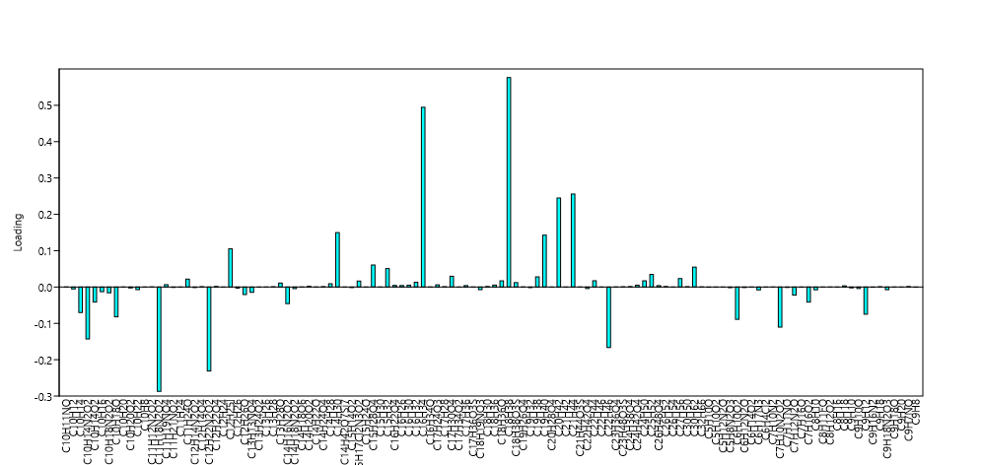
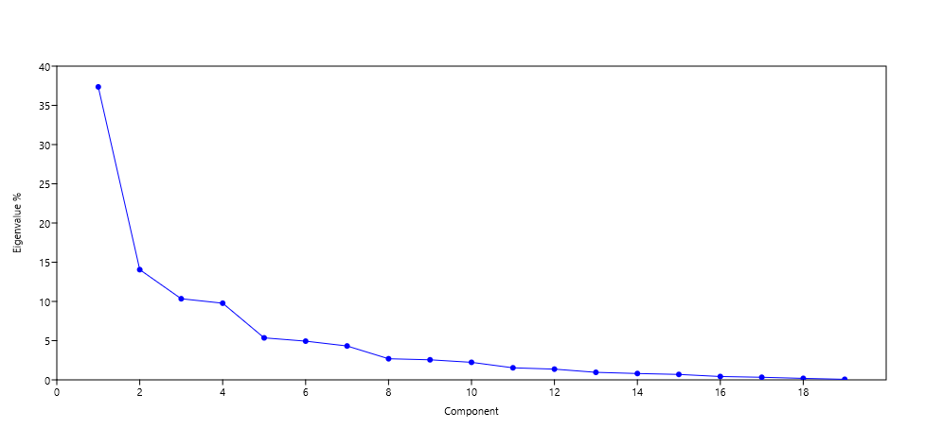
PC | Eigenvalue | % variance
1 | 184.24 | 37.356
2 | 69.3172 | 14.054
3 | 51.0118 | 10.343
4 | 48.2069 | 9.7742
5 | 26.4123 | 5.3552
6 | 24.3445 | 4.936
7 | 21.3049 | 4.3197
8 | 13.2691 | 2.6904
9 | 12.6154 | 2.5578
10 | 11.0249 | 2.2354
11 | 7.57703 | 1.5363
12 | 6.74092 | 1.3668
13 | 4.73394 | 0.95983
14 | 3.98835 | 0.80866
15 | 3.4136 | 0.69212
16 | 2.10605 | 0.42701
17 | 1.62815 | 0.33012
C
18 | 0.930905 | 0.18875 |  |  |  |  |  |  |  |  |  |  |  |  |  |  |  |  |  | Scree Plot
19 | 0.340416 | 0.069021
 |  |  |  |  |  |  |  |  | Loadings Plot
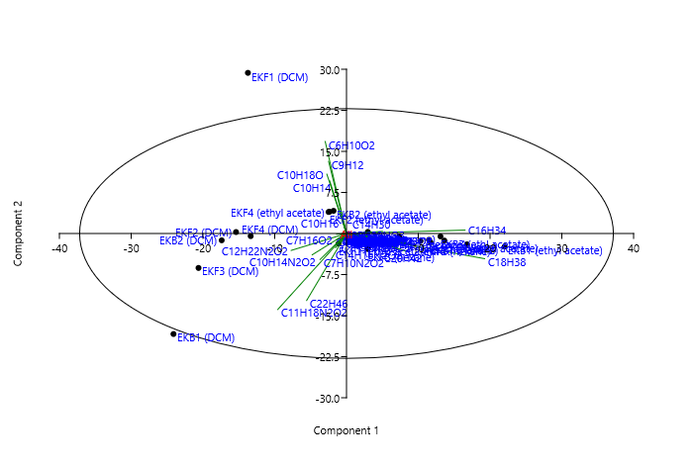
Scores of each variable (extract) in corresponding principal component
 | PC 1 | PC 2 | PC 3 | PC 4 | PC 5 | PC 6 | PC 7 | PC 8 | PC 9 | PC 10 | PC 11 | PC 12 | PC 13 | PC 14 | PC 15 | PC 16 | PC 17 | PC 18 | PC 19 | PC 20
EKF1 (hexane) | 7.3625 | -0.5584 | 1.8068 | -9.3393 | -1.3108 | 0.77559 | -3.4023 | 12.142 | 6.7235 | -0.6196 | -0.55001 | 1.5461 | -0.44777 | -0.364 | -0.29065 | -0.1464 | -0.10432 | 0.057595 | 0.0083229 | 0.0093153
EKF1 (ethyl acetate) | -1.0967 | -1.8273 | -1.8964 | 4.8141 | -3.0521 | -0.84328 | -1.9354 | -2.0164 | 0.67625 | 0.63561 | -3.2373 | -0.51299 | -4.6868 | 0.67826 | -3.6313 | -2.2674 | -1.7366 | 1.4207 | 0.041064 | 0.05844
EKF1 (DCM) | -13.736 | 29.342 | 11.211 | 4.0657 | -3.2418 | 3.0655 | 3.5913 | -0.31745 | 1.3581 | -1.2274 | -0.097049 | 0.20502 | 0.45509 | -0.11524 | -0.141 | -0.25477 | 0.20547 | -0.0023309 | 0.023012 | 0.021685
EKF2 (hexane) | 16.794 | -1.9794 | 4.0071 | -11.297 | 2.0544 | 8.501 | 1.7312 | -6.1055 | 3.7078 | 4.4969 | 1.5431 | -0.95133 | -0.61541 | -2.1658 | -1.6397 | -0.29193 | -0.028188 | -1.3524 | -0.0036124 | -0.016596
EKF2 (ethyl acetate) | -2.3694 | 3.9746 | -2.2401 | -1.6944 | 5.6288 | 0.59946 | -5.0156 | 0.38835 | -1.9201 | 3.8387 | -3.4396 | -2.6038 | 1.6628 | 1.2575 | 1.2077 | -0.28888 | -0.16604 | 0.1059 | -1.8035 | -1.8025
EKF2 (DCM) | -15.392 | 0.26511 | -12.284 | -3.1317 | -1.954 | 0.37301 | 1.8973 | 0.33281 | -0.8937 | -1.9345 | -1.248 | -3.4432 | -1.7047 | -5.3725 | 1.0766 | 0.46991 | 1.8512 | 0.68273 | 0.045338 | 0.029581
EKF3 (hexane) | 2.9735 | -2.8363 | 4.6852 | -3.4521 | 0.81322 | -3.4751 | 1.112 | 1.3885 | -6.2751 | -6.5587 | -1.6365 | -0.68933 | -0.77692 | -0.61989 | 0.49068 | -2.0887 | -0.94821 | -2.3866 | 0.0054521 | -0.021496
EKF3 (ethyl acetate) | 13.629 | -1.2865 | -5.6245 | 11.207 | 3.3236 | 3.9187 | 0.3647 | 0.75351 | -0.62728 | -2.0764 | 0.42613 | 1.9618 | 5.4959 | -3.1307 | -1.348 | -0.64264 | -1.6018 | 0.68709 | 0.096723 | 0.10127
EKF3 (DCM) | -20.618 | -6.2952 | -11.435 | 0.00057645 | -2.6613 | 5.2048 | 5.1655 | -0.43712 | 1.9394 | 0.008649 | 0.98891 | 2.7327 | 1.5797 | 3.4723 | 0.052298 | -2.5171 | 1.5688 | -0.56518 | -0.060216 | -0.058458
EKF4 (hexane) | 10.309 | -1.3856 | 1.3433 | -2.3172 | -9.4993 | -9.7802 | 6.6931 | 0.16168 | -2.8134 | 6.5449 | -2.875 | 2.983 | 1.5937 | -0.80746 | -0.082837 | 0.57296 | 0.32038 | -0.058082 | -0.010915 | -0.011441
EKF4 (ethyl acetate) | -2.4956 | 3.9284 | -2.2057 | -1.5638 | 6.0159 | 0.66507 | -5.3408 | 0.57331 | -2.4701 | 4.5606 | -2.8331 | -2.0174 | 1.1799 | 1.5384 | 1.46 | -0.36724 | 0.093086 | -0.0080992 | 1.7775 | 1.7764
EKF4 (DCM) | -13.349 | -0.4761 | 0.024813 | -2.9224 | -0.23733 | -9.7201 | -9.3811 | -6.6035 | 6.0823 | -2.7764 | 0.49852 | 2.7685 | 1.3666 | -0.73154 | 0.61662 | 0.27722 | -0.17721 | -0.30918 | 0.027492 | 0.023751
EKB1 (hexane) | 11.706 | -1.6172 | 1.7909 | -4.1253 | -6.7726 | -0.40444 | 0.63741 | -1.1238 | -0.40896 | -0.46614 | 5.6294 | -3.0851 | 0.21044 | 1.0064 | 4.0318 | -1.3837 | -1.4523 | 1.4107 | -0.0020747 | 0.010763
EKB1 (ethyl acetate) | 22.035 | -2.3855 | -1.1389 | 14.879 | -8.1722 | 5.067 | -5.8801 | -0.76473 | 0.87965 | -1.3622 | -1.5621 | -0.25497 | -1.5612 | 1.0879 | 1.389 | 1.5083 | 1.5255 | -0.97139 | -0.035021 | -0.044363
EKB1 (DCM) | -24.106 | -18.359 | 19.798 | 6.5947 | 1.1361 | 2.5648 | 0.64006 | 1.0448 | -0.30567 | 1.3766 | 0.073528 | -0.7746 | 0.49516 | -0.92607 | 0.22564 | 0.48531 | 0.44153 | 0.47701 | -0.0023828 | 0.0059351
EKB2 (hexane) | 2.9712 | 0.29221 | -0.60681 | -1.7277 | -1.3267 | -5.0465 | -1.3068 | 1.1136 | -1.9027 | -1.6679 | 4.0109 | -4.9589 | 2.1023 | 2.0962 | -4.6791 | 1.2025 | 1.3951 | 0.0052163 | 0.035882 | 0.03822
EKB2 (ethyl acetate) | -1.8044 | 4.1381 | -2.1668 | 3.9325 | 5.6122 | -1.2451 | -3.8652 | 1.9713 | -5.4418 | 3.5191 | 6.3837 | 4.7437 | -3.3495 | -0.98495 | -0.098718 | 0.028026 | 0.57667 | -0.118 | -0.18389 | -0.18348
EKB2 (DCM) | -17.389 | -1.243 | -7.7432 | -1.0141 | -1.4993 | 2.8253 | 3.2506 | 0.50958 | -0.20693 | -0.018089 | 0.40268 | -0.070934 | -0.90244 | 1.3023 | 0.08142 | 3.7537 | -3.1975 | -0.78536 | 0.0362 | 0.045361
EKB3 (hexane) | 11.484 | -1.1575 | 3.4107 | -11.181 | 3.6228 | 4.0414 | 1.5316 | -2.822 | -3.7035 | -5.4814 | -2.4259 | 3.7802 | -0.32798 | 1.7538 | 0.040704 | 1.6392 | 1.0164 | 1.7263 | 0.0044935 | 0.021972
EKB3 (ethyl acetate) | 13.093 | -0.53385 | -0.73727 | 8.2727 | 11.521 | -7.0869 | 9.5126 | -0.18941 | 5.6022 | -0.79223 | -0.052304 | -1.3584 | -1.7691 | 1.0252 | 1.2389 | 0.31161 | 0.41816 | -0.016589 | 0.00019376 | 0.00078105

Loadings plot for the 120 identified compound molecular formulas from Bacterial extracts
 | PC 1 | PC 2 | PC 3 | PC 4 | PC 5 | PC 6 | PC 7 | PC 8 | PC 9 | PC 10 | PC 11 | PC 12 | PC 13 | PC 14 | PC 15 | PC 16 | PC 17 | PC 18 | PC 19
C10H11NO | 2.19E-04 | -2.37E-05 | -4.45E-05 | 0.00052835 | 0.0013429 | -0.00089627 | 0.0013747 | -4.39E-05 | 1.37E-03 | -0.00022124 | -2.13E-05 | -0.00062044 | -0.0011505 | 0.00079136 | 0.0011173 | 0.00045554 | 0.00079074 | -5.49E-05 | 1.75E-06
C10H12 | -0.0052678 | 0.026872 | -0.019711 | 0.014475 | 0.10091 | -0.007666 | -0.097533 | 0.04706 | -0.15088 | 0.16603 | 0.14159 | 0.12089 | -0.132 | 0.014316 | 0.079055 | -0.031835 | 0.10282 | -0.034366 | 0.9095
C10H14 | -0.07017 | 0.28811 | 0.16212 | 0.089609 | -3.91E-02 | 0.11294 | 0.084022 | 0.0028497 | 0.029652 | 0.010669 | -0.02754 | -0.0051981 | 3.43E-02 | 0.0030844 | 0.035688 | 0.072951 | -0.04258 | -0.016653 | 0.019989
C10H14N2O2 | -0.14291 | -0.11642 | -0.10149 | 0.012528 | -0.069256 | 0.16306 | 0.18795 | 0.034778 | 0.021718 | -0.012502 | 0.02802 | -0.032221 | -0.032374 | 0.02016 | 0.12197 | 0.48277 | -0.12678 | -0.24063 | 0.017671
C10H14O2 | -0.041403 | -0.0039247 | 0.00027794 | -0.03464 | -0.0051345 | -0.22815 | -0.25161 | -0.28437 | 0.2755 | -0.1439 | 0.037596 | 0.23468 | 0.16496 | -0.10481 | 0.10322 | 0.075216 | -0.062193 | -0.18978 | 0.046148
C10H16 | -0.012784 | 0.059134 | 0.036625 | 0.018212 | -0.017851 | 0.022563 | 0.027164 | -0.002329 | 0.018329 | -0.013867 | -0.0045131 | -0.00044315 | 0.0092201 | -0.0095162 | -0.0053009 | -1.98E-05 | 0.0064552 | 0.0063245 | 0.011945
C10H18N2O2 | -0.015919 | 0.002763 | -0.046084 | -0.013227 | -0.0057244 | 0.003769 | 0.0076953 | 0.0059433 | -0.019371 | -0.018696 | -0.045376 | -0.10678 | -0.055733 | -0.23636 | 0.072393 | 0.035626 | 0.20936 | 0.13746 | 0.023238
C10H18O | -0.082011 | 0.32467 | 0.20275 | 0.092456 | -0.11106 | 0.15111 | 0.14468 | -0.023372 | 0.079178 | -0.092103 | -0.033272 | 0.029427 | 0.054585 | -0.02879 | -0.035387 | 0.13717 | -0.062769 | 0.031898 | 0.071778
C10H20 | 8.84E-05 | -4.86E-05 | 1.02E-04 | -0.00022613 | -2.30E-04 | -0.00020752 | -4.58E-05 | 4.74E-04 | -0.00020774 | -0.00055664 | 0.00067821 | -0.00071285 | 0.00010931 | 3.24E-04 | 0.00027219 | -0.00094652 | -0.00069143 | -0.0005752 | 7.31E-05
C10H20O2 | -0.0025186 | 0.015352 | -0.010924 | 0.020979 | 0.054644 | -0.013153 | -0.046657 | 0.038206 | -0.11093 | 0.082086 | 0.21666 | 0.18098 | -0.18196 | -0.063509 | -0.0074371 | 0.0034223 | 0.091086 | -0.032597 | -0.13892
C10H22 | -0.0071781 | 0.030993 | -0.023691 | -0.018373 | 0.11985 | 0.01412 | -0.13214 | 0.019701 | -0.094599 | 0.2071 | -0.22504 | -0.18635 | 0.16324 | 0.19056 | 0.21243 | -0.084688 | -0.01218 | 0.028558 | -0.02081
C10H8 | -9.18E-06 | 2.15E-04 | -1.28E-04 | -1.48E-04 | 0.00093782 | 0.00011876 | -0.00083702 | 0.00013458 | -0.0011479 | 0.0011122 | -0.00042082 | 0.00017018 | 1.12E-05 | 9.79E-04 | 0.0010685 | 6.14E-05 | 0.00071765 | 0.0011556 | -0.00069893
C11H12N2O2 | 0.00027591 | 0.00034413 | -0.00036746 | 0.00065339 | 3.72E-03 | -0.0013194 | 0.00065599 | 1.71E-04 | 0.0011083 | 0.0021949 | -0.0028212 | -0.0033413 | 0.00010265 | 3.68E-03 | 0.0044925 | -0.00028892 | 0.0011675 | 0.00026205 | -0.00025469
C11H18N2O2 | -0.28708 | -0.416 | 0.27143 | 0.23653 | 0.0066814 | 0.25155 | 0.15677 | 0.0065507 | 0.1135 | 0.17956 | 0.117 | 0.23842 | 0.047499 | 0.37652 | -0.084166 | 0.08517 | -0.12014 | 0.21274 | 0.017682
C11H19NO4 | 0.0064206 | -0.0022938 | 0.0030219 | -0.005516 | -0.041271 | -0.046101 | 0.03605 | 0.0013982 | -0.025591 | 0.068122 | -0.043541 | 0.05078 | 0.038632 | -0.023232 | -0.0027847 | 0.031219 | 0.02258 | -0.0071598 | -0.0036794
C11H21NO2 | -0.0010681 | 0.0046117 | -0.0035253 | -0.0027339 | 0.017833 | 0.0021011 | -0.019663 | 0.0029315 | -0.014076 | 0.030817 | -0.033486 | -0.02773 | 0.02429 | 0.028355 | 0.03161 | -0.012602 | -0.0018124 | 0.0042494 | -0.0030966
C11H24 | -0.00042394 | 0.0033083 | -0.0022128 | 0.00018878 | 0.013424 | 0.00018774 | -0.012426 | 0.00444 | -0.018953 | 0.019435 | 0.0095086 | 0.011855 | -0.011448 | 0.0073387 | 0.012693 | -0.0018214 | 0.013933 | 0.0041722 | 0.14938
C11H24O | 0.021758 | -0.0043861 | 0.019285 | -0.10548 | -0.027022 | 0.017346 | -0.086951 | 0.49824 | 0.29018 | -0.0306 | -0.039523 | 0.12488 | -0.0515 | -0.049691 | -0.046359 | -0.037847 | -0.034885 | 0.033686 | 0.013312
C12H14N2O2 | -0.0014478 | -0.0015235 | -0.0071965 | 0.0037416 | -0.0029584 | 0.0031482 | 0.0016551 | -0.002538 | 0.0010357 | -0.0031492 | -0.0093611 | -0.0015755 | -0.0099929 | -0.014938 | -0.022243 | -0.033713 | -0.0091727 | 0.04423 | 0.0057683
C12H14O4 | 0.00091338 | 0.0001681 | -0.00043207 | -0.0022299 | -0.0021353 | -0.0096692 | -0.0028123 | 0.0036032 | -0.0079224 | -0.0083809 | 0.024914 | -0.034374 | 0.021328 | 0.026359 | -0.066261 | 0.029278 | 0.042774 | 0.0042425 | 0.0051257
C12H22N2O2 | -0.23109 | -0.092652 | -0.59895 | 0.032468 | -0.097844 | 0.36625 | 0.33438 | 0.033194 | -0.017108 | -0.058527 | -0.024788 | 0.080281 | 0.1309 | -0.15078 | 0.058298 | -0.157 | 0.061991 | -0.08539 | 0.042703
C12H22O4 | 0.0014854 | -0.00029943 | 0.0013166 | -0.0072012 | -0.0018448 | 0.0011842 | -0.005936 | 0.034014 | 0.01981 | -0.002089 | -0.0026982 | 0.0085257 | -0.0035159 | -0.0033923 | -0.0031649 | -0.0025838 | -0.0023816 | 0.0022997 | 0.00090879
C12H24 | 4.39E-05 | -0.00023926 | -0.0046914 | 0.0022864 | 0.00054005 | 0.0024239 | 0.0013496 | 0.0014954 | -0.001489 | -0.0051134 | -0.00048997 | -0.0031511 | 0.012012 | -0.028507 | -0.00089679 | -0.0018836 | 0.0003027 | 0.021652 | 0.0058494
C12H25I | 0.10503 | -0.032967 | 0.089737 | -0.27339 | 0.029767 | 0.30039 | 0.091603 | -0.42352 | 0.091973 | 0.09554 | 0.24316 | -0.031009 | -0.1041 | -0.15269 | 0.0077564 | -0.01164 | -0.048284 | 0.072287 | -0.0044426
C12H26 | -0.0029778 | 0.015705 | -0.012666 | 0.0029407 | 0.056746 | -0.0032111 | -0.063134 | 0.018508 | -0.074829 | 0.10368 | 0.0024789 | 0.0013018 | -0.028962 | 0.045768 | 0.048634 | -0.046222 | 0.011857 | 0.030824 | -0.05749
C12H26O | -0.020703 | -0.0024117 | -0.033023 | -0.0091373 | -0.015526 | -0.023664 | -0.02417 | -0.042555 | 0.039665 | -0.039309 | -0.0041701 | -0.0022814 | -0.022133 | -0.08956 | 0.048874 | 0.20247 | -0.091055 | -0.064218 | 0.026674
C13H13NO4 | -0.01473 | 0.00067434 | -0.042458 | -0.011454 | -0.013044 | 0.0027016 | 0.015702 | 0.0044223 | -0.012491 | -0.030938 | -0.029041 | -0.090061 | -0.06349 | -0.23751 | 0.05561 | 0.03934 | 0.20047 | 0.12931 | 0.023482
C13H24O2 | -0.00019919 | -0.00088214 | -0.001244 | 0.0033417 | -0.0038668 | -0.0011591 | -0.0030399 | -0.0050851 | 0.0017938 | 0.0019292 | -0.014297 | -0.0025466 | -0.03313 | 0.0056907 | -0.035597 | -0.036027 | -0.035692 | 0.051069 | 0.0040367
C13H26 | 3.72E-05 | -7.51E-06 | 3.30E-05 | -0.00018051 | -4.62E-05 | 2.97E-05 | -1.49E-04 | 0.00085261 | 0.00049658 | -5.24E-05 | -6.76E-05 | 0.00021371 | -8.81E-05 | -8.50E-05 | -7.93E-05 | -6.48E-05 | -5.97E-05 | 5.76E-05 | 2.28E-05
C13H28 | 0.00073105 | -3.86E-05 | 0.00084265 | -0.0023604 | 0.0013057 | -0.0018215 | 0.00025926 | -4.53E-06 | -8.58E-03 | -0.0037272 | -0.0025187 | 0.0031148 | 0.00029887 | 0.0038216 | -0.0023792 | 0.0016476 | 0.005053 | -0.0031142 | -0.021985
C13H28O | 0.010967 | -0.0040267 | 0.0060597 | -0.01477 | -0.044258 | -0.0028675 | 0.0051639 | -0.014618 | -0.0055952 | -0.0072976 | 0.12823 | -0.078994 | 0.0076728 | 0.043551 | 0.20386 | -0.1134 | -0.15396 | 0.26157 | -0.0010519
C14H16N2O2 | -0.045644 | -0.07753 | -0.0037039 | 0.089924 | 0.03695 | 0.03205 | 0.039323 | -0.00024423 | 0.040734 | -0.015194 | -0.054 | -0.091306 | -0.036772 | -0.29779 | 0.098588 | -0.04189 | 0.39681 | 0.30831 | -0.046895
C14H18N2O2 | -0.0044167 | -0.0015911 | -0.0093679 | -0.00029048 | -0.0045379 | 0.0045979 | 0.0061078 | -0.00081771 | 0.00091635 | -0.0018716 | -0.0042885 | -0.0037356 | -0.015811 | -0.00074543 | -0.006166 | 0.015691 | -0.025615 | 0.0022252 | 0.0034122
C14H18O6 | 1.69E-04 | -6.02E-05 | 7.94E-05 | -0.00014487 | -1.08E-03 | -0.0012107 | 0.00094678 | 3.67E-05 | -6.72E-04 | 0.0017891 | -0.0011435 | 0.0013336 | 0.0010146 | -0.00061015 | -7.31E-05 | 0.0008199 | 0.00059303 | -0.00018804 | -9.66E-05
C14H20O2 | 0.0021675 | -0.00050167 | 0.0011588 | -0.0049517 | -0.0025049 | -0.001615 | 0.00067034 | -0.0030599 | 9.50E-05 | 0.0034284 | 0.01674 | -0.019291 | 0.0097605 | 0.0050014 | -0.034041 | 0.0089389 | 0.016382 | -0.015394 | 0.0022483
C14H22O | 1.65E-04 | -1.15E-05 | -4.28E-05 | 0.00031874 | 0.00085383 | -0.00082723 | 0.00086342 | 6.00E-05 | 7.63E-04 | -0.0003112 | 0.00055141 | -0.0012055 | -0.00030286 | 0.0010965 | -0.00070992 | 0.00091808 | 0.0014502 | -3.11E-05 | 0.00011384
C14H24O4 | 0.0010203 | -0.00020569 | 0.00090437 | -0.0049466 | -0.0012672 | 0.00081346 | -0.0040776 | 0.023365 | 0.013608 | -0.001435 | -0.0018534 | 0.0058565 | -0.0024151 | -0.0023303 | -0.002174 | -0.0017749 | -0.001636 | 0.0015797 | 0.00062426
C14H28 | 0.0090019 | -0.0030137 | 0.0072503 | -0.018423 | -0.023492 | -0.032065 | -0.0067776 | 0.0078471 | -0.05738 | -0.047441 | 0.10457 | -0.13998 | 0.048677 | 0.080332 | 0.0037945 | -0.080287 | -0.044264 | -0.010333 | 0.010062
C14H30 | 0.14975 | 0.011403 | -0.038866 | 0.018185 | 0.58792 | 0.00915 | 0.09498 | 0.091102 | -0.13434 | -0.061589 | 0.12745 | 0.13668 | 0.33614 | -0.1122 | -0.19028 | -0.024994 | -0.11693 | 0.065278 | -0.029319
C14H42O7Si7 | 9.36E-05 | -2.51E-05 | 1.00E-04 | -0.00034831 | 0.00020598 | 0.0002493 | 0.00010796 | -0.00031938 | -0.00044086 | -0.00074665 | -0.00048081 | 0.00084215 | -0.00010405 | 0.00066037 | 1.79E-05 | 1.17E-03 | 0.00093744 | 0.0027849 | 1.98E-05
C15H14O2 | -0.0014831 | 0.0090405 | -0.0064326 | 0.012353 | 0.032178 | -0.0077453 | -0.027474 | 0.022498 | -0.065324 | 0.048338 | 0.12759 | 0.10657 | -0.10715 | -0.037398 | -0.0043794 | 0.0020152 | 0.053637 | -0.019195 | -0.081806
C15H17Cl2N3O2 | 0.016391 | -0.0015506 | -0.014777 | 0.053551 | 0.025404 | 0.0023849 | -0.0077629 | -0.0049663 | 0.016608 | 0.0031564 | -0.03479 | -0.00092577 | -0.034361 | 0.0053492 | -0.019394 | -0.032331 | -0.039105 | 0.066409 | 0.0040161
C15H24O | 4.12E-05 | -8.31E-06 | 3.65E-05 | -0.00019987 | -5.12E-05 | 3.29E-05 | -1.65E-04 | 0.00094407 | 0.00054985 | -5.80E-05 | -7.49E-05 | 0.00023663 | -9.76E-05 | -9.42E-05 | -8.78E-05 | -7.17E-05 | -6.61E-05 | 6.38E-05 | 2.52E-05
C15H28O4 | 0.060575 | -0.0065645 | -0.012319 | 0.14627 | 0.37179 | -0.24813 | 0.38058 | -0.012167 | 0.37852 | -0.06125 | -0.0058839 | -0.17177 | -0.31853 | 0.21909 | 0.30934 | 0.12612 | 0.21892 | -0.01519 | 0.00048514
C15H30 | 3.01E-05 | 7.87E-06 | -2.22E-05 | -6.69E-05 | -9.37E-05 | -3.87E-04 | -0.00011447 | 0.00015663 | -0.00028147 | -0.00028233 | 0.00098789 | -0.0013729 | 0.00082878 | 0.00098086 | -0.002558 | 0.0010655 | 0.0015991 | 1.05E-05 | 0.00019671
C15H32 | 0.050776 | -0.030953 | 0.085024 | -0.19611 | 0.10612 | 0.042385 | 0.066118 | -0.019672 | -0.38818 | -0.60841 | -0.30694 | 0.3303 | -0.13161 | 0.21272 | 0.083921 | 0.062012 | 0.069967 | -0.012657 | 0.018977
C16H22O4 | 0.0043858 | -0.0016134 | -0.0053403 | 0.011994 | 0.0027689 | 0.0050833 | -0.0053147 | -0.0014945 | 0.00042384 | -0.013578 | 0.0030028 | 0.011649 | 0.052505 | -0.03644 | -0.020445 | -0.026909 | -0.060508 | 0.038022 | 0.015715
C16H26 | 0.0040497 | 0.0010586 | -0.0029872 | -0.0089996 | -0.012613 | -0.052055 | -0.015403 | 0.021076 | -0.037874 | -0.03799 | 0.13293 | -0.18473 | 0.11152 | 0.13198 | -0.34421 | 0.14338 | 0.21517 | 0.0014071 | 0.026469
C16H30 | 0.0050938 | -0.0018703 | 0.0028146 | -0.0068604 | -0.020557 | -0.0013319 | 0.0023985 | -0.0067895 | -0.0025988 | -0.0033896 | 0.059561 | -0.036691 | 0.0035638 | 0.020228 | 0.094687 | -0.05267 | -0.07151 | 0.12149 | -0.00048859
C16H32 | 0.013151 | -0.0052717 | 0.0091837 | -0.01703 | -0.043136 | -0.034636 | 0.018224 | 0.055427 | -0.012338 | 0.019987 | -0.061099 | 0.065265 | 0.012154 | -0.014589 | 0.010339 | 0.020313 | 0.029746 | -0.078367 | -0.0033933
C16H34 | 0.49463 | 0.018564 | 0.010053 | 0.31783 | 0.20918 | 0.086117 | 0.20657 | 0.023412 | 0.061816 | 0.00047874 | 0.044863 | 0.12118 | 0.30456 | -0.15101 | 0.045746 | 0.0019895 | -0.1122 | 0.00025416 | 0.039174
C16H34O | 0.00018769 | -3.74E-05 | 3.04E-05 | -0.0002266 | -0.0010476 | -0.0016197 | 0.00060227 | 0.00027995 | -0.0010054 | 0.0010329 | 0.00062611 | -0.0010818 | 0.0021611 | 0.0010569 | -0.0041357 | 0.0023769 | 0.0030389 | -0.00013917 | 0.00023329
C17H24O3 | 0.0059772 | -0.0030256 | 0.0063167 | -0.013082 | -0.016983 | -0.012139 | 0.0092603 | 0.0092705 | -0.019225 | -0.013797 | 0.0097707 | -0.00065319 | 0.0035788 | 0.0072495 | 0.048508 | -0.037875 | -0.03882 | 0.013057 | 0.00018201
C17H28 | 0.00086006 | -0.0003142 | 0.00069358 | -0.0020353 | -0.0022328 | -0.0014283 | 0.00088421 | 0.0020436 | -0.0012722 | -0.0011759 | 0.0019173 | -1.71E-05 | 0.0013948 | 0.0023578 | 0.0032417 | -0.0008217 | -0.0014722 | 0.008841 | 0.00020059
C17H30O4 | 0.029602 | -0.010575 | 0.013932 | -0.025431 | -0.19028 | -0.21254 | 0.1662 | 0.0064463 | -0.11799 | 0.31407 | -0.20074 | 0.23412 | 0.17811 | -0.10711 | -0.012838 | 0.14393 | 0.1041 | -0.033009 | -0.016963
C17H34O2 | 4.74E-06 | 1.24E-06 | -3.50E-06 | -1.05E-05 | -1.48E-05 | -6.09E-05 | -1.80E-05 | 2.47E-05 | -4.43E-05 | -4.45E-05 | 1.56E-04 | -0.0002162 | 0.00013052 | 0.00015447 | -0.00040285 | 0.0001678 | 0.00025183 | 1.65E-06 | 3.10E-05
C17H36 | 0.0038798 | -0.00044963 | -1.48E-04 | 0.00035323 | 6.21E-03 | -0.0032786 | 0.0061077 | -0.0021274 | -0.0058611 | -5.40E-05 | 0.0053762 | -0.00028756 | 0.012421 | -0.0035913 | 0.0071724 | -0.0090793 | -0.012737 | 0.0087146 | 0.00087245
C17H36O3S | 8.52E-05 | 2.23E-05 | -6.28E-05 | -0.00018925 | -2.65E-04 | -0.0010946 | -0.0003239 | 0.00044318 | -0.00079642 | -0.00079887 | 0.0027953 | -0.0038846 | 0.0023451 | 0.0027754 | -0.0072381 | 0.003015 | 0.0045246 | 2.96E-05 | 0.0005566
C18H19NO3 | -0.0072153 | 0.031154 | -0.023814 | -0.018468 | 0.12047 | 0.014193 | -0.13283 | 0.019803 | -0.09509 | 0.20817 | -0.22621 | -0.18732 | 0.16409 | 0.19155 | 0.21353 | -0.085128 | -0.012243 | 0.028706 | -0.020918
C18H30 | 0.0012586 | -0.00035021 | 0.000753 | -0.0027524 | -0.0027808 | -0.0012007 | 0.00069034 | -7.38E-04 | -0.0029855 | -0.0035021 | 0.0086019 | -0.0053868 | 0.0034959 | 0.0083397 | 0.0028504 | 0.0021188 | 0.00059579 | 0.026599 | 0.00069554
C18H36 | 0.0053614 | 0.0014015 | -0.0039547 | -0.011915 | -0.016699 | -0.068916 | -0.020392 | 0.027902 | -0.050141 | -0.050295 | 0.17599 | -0.24457 | 0.14764 | 0.17473 | -0.4557 | 0.18982 | 0.28486 | 0.0018629 | 0.035043
C18H36O | 0.016994 | -0.0034258 | 0.015063 | -0.082388 | -0.021106 | 0.013548 | -0.067913 | 0.38915 | 0.22665 | -0.0239 | -0.03087 | 0.097542 | -0.040224 | -0.038811 | -0.036209 | -0.029561 | -0.027247 | 0.026311 | 0.010397
C18H38 | 0.57643 | -0.13779 | -0.0038901 | 0.33409 | -0.2528 | 0.15603 | -0.042096 | -0.093759 | 0.037981 | 0.044545 | -0.20523 | 0.012886 | -0.28589 | 0.10349 | -0.14658 | -0.032483 | 0.094792 | -0.15052 | 0.012689
C18H38O3S | 0.012053 | -0.0033016 | 0.012502 | -0.042865 | 0.020936 | 0.027525 | 0.015113 | -0.039007 | -0.054719 | -0.086732 | -0.055244 | 0.10112 | -0.010215 | 0.080106 | 0.0099865 | 0.13814 | 0.10819 | 0.34564 | 0.0021557
C19H26O4 | 0.00030296 | -0.00010823 | 1.43E-04 | -0.00026028 | -0.0019474 | -0.0021753 | 0.0017011 | 6.60E-05 | -1.21E-03 | 0.0032144 | -0.0020545 | 0.0023961 | 0.0018229 | -0.0010962 | -0.0001314 | 0.0014731 | 0.0010655 | -0.00033784 | -0.00017361
C19H32 | -0.0015692 | 0.0067753 | -0.0051792 | -0.0040165 | 0.0262 | 0.0030868 | -0.028888 | 0.0043068 | -0.02068 | 0.045274 | -0.049196 | -0.040739 | 0.035686 | 0.041658 | 0.04644 | -0.018514 | -0.0026627 | 0.006243 | -0.0045494
C19H38 | 0.027953 | -0.0050548 | -0.0071007 | 0.036164 | -0.030457 | -0.015524 | 0.0024812 | 0.010296 | -0.022007 | 0.024031 | 0.057677 | 0.067272 | -0.056148 | -0.0078255 | 0.061689 | -0.034942 | -0.058716 | 0.22185 | -0.026824
C19H40 | 0.14273 | -0.023917 | 0.12948 | -0.48356 | 0.23882 | 0.44895 | -0.10731 | -0.070811 | 0.19955 | 0.23141 | -0.25397 | 0.047195 | -0.031882 | -0.017177 | -0.084084 | 0.107 | 0.1672 | -0.070234 | -0.0087626
C20H28O4 | 2.21E-05 | -4.46E-06 | 1.96E-05 | -1.07E-04 | -2.75E-05 | 1.76E-05 | -8.84E-05 | 0.00050681 | 0.00029518 | -3.11E-05 | -4.02E-05 | 1.27E-04 | -5.24E-05 | -5.05E-05 | -4.72E-05 | -3.85E-05 | -3.55E-05 | 3.43E-05 | 1.35E-05
C20H42 | 0.24493 | -0.094556 | 0.20419 | -0.48837 | -0.21925 | -0.2117 | 0.42865 | 0.074243 | -0.030861 | 0.025332 | 0.27139 | -0.051486 | 0.08497 | 0.068873 | 0.14096 | -0.15726 | -0.045252 | -0.053068 | 0.032829
C21H42 | 1.39E-05 | 3.63E-06 | -1.02E-05 | -3.09E-05 | -4.33E-05 | -1.79E-04 | -5.28E-05 | 7.23E-05 | -1.30E-04 | -0.00013027 | 0.00045583 | -0.00063347 | 0.00038242 | 0.00045259 | -0.0011803 | 0.00049166 | 0.00073784 | 4.83E-06 | 9.08E-05
C21H44 | 0.25582 | -0.054056 | 0.013535 | 0.050656 | -0.27593 | 0.25936 | -0.26757 | 0.16378 | -0.076348 | -0.15326 | 0.28598 | -0.029331 | 0.27871 | 0.086825 | 0.40894 | 0.22186 | 0.18052 | 0.10728 | -0.028623
C21H44O3S | 1.64E-04 | -6.02E-05 | 9.06E-05 | -0.0002208 | -6.62E-04 | -4.29E-05 | 7.72E-05 | -2.19E-04 | -8.36E-05 | -1.09E-04 | 0.001917 | -0.0011809 | 0.0001147 | 0.00065105 | 0.0030475 | -0.0016952 | -0.0023015 | 0.0039102 | -1.57E-05
C22H42O4 | -0.0041596 | -0.011487 | 0.0057473 | 0.017262 | -0.001392 | 0.0034959 | -0.010094 | -0.008412 | 0.012304 | -0.0029942 | -0.0058424 | 0.0049432 | 0.00045391 | -0.0050282 | 0.010019 | 0.030115 | 0.0037496 | -0.0040439 | 0.0013065
C22H44 | 0.017194 | -0.0064301 | 0.010171 | -0.012691 | -0.039459 | -0.019912 | 0.0078129 | 0.014684 | -0.0279 | -0.02077 | 0.038887 | -0.025836 | -0.0021521 | 0.02939 | 0.063567 | -0.03016 | -0.011447 | -0.034631 | -0.0049912
C22H46 | 6.25E-05 | -1.26E-05 | 5.54E-05 | -0.00030286 | -7.76E-05 | 4.98E-05 | -2.50E-04 | 0.0014305 | 0.00083316 | -8.79E-05 | -1.13E-04 | 0.00035856 | -0.00014786 | -0.00014267 | -0.0001331 | -1.09E-04 | -0.00010016 | 9.67E-05 | 3.82E-05
C22H46 | -0.16652 | -0.36684 | 0.54574 | 0.15783 | 0.061914 | 0.079719 | 0.054472 | 0.13686 | -0.22445 | -0.065629 | -0.091628 | -0.20132 | 0.021601 | -0.35358 | 0.073418 | -0.13971 | 0.076721 | -0.24009 | 0.0045831
C23H36O4 | 0.00022824 | -0.0001321 | 0.00023553 | -0.00033526 | -0.0009933 | -0.00085286 | 0.00061515 | 7.17E-06 | -1.10E-03 | 2.98E-06 | 0.00050188 | -0.00031692 | 0.00037328 | -5.86E-05 | 0.0023774 | -0.0022036 | -0.0021852 | -0.00085877 | -3.85E-05
C23H48O3S | 0.00057121 | -0.0014482 | 0.0032507 | -0.0025345 | 0.0010897 | -0.0050521 | 0.0018473 | 0.0037036 | -0.017605 | -0.021055 | -0.0076444 | -0.0036193 | -0.0058085 | -0.0055009 | 0.0050875 | -0.035101 | -0.020612 | -0.090739 | 0.00056685
C24H38O4 | 0.0011462 | -0.00013633 | -0.0003125 | 0.0016393 | 0.0015135 | 0.00099782 | -2.67E-05 | -0.00081043 | 0.0001974 | -0.0020436 | -0.0029916 | 0.00099662 | 0.00084934 | 0.0024894 | 0.0030509 | 0.0051962 | 0.0045667 | 0.0039739 | 0.0002392
C24H42O4 | 0.0051232 | -0.00097489 | -0.0031704 | 0.015344 | 0.0018394 | 0.0020682 | -0.0031026 | -0.0023262 | 0.0069714 | -0.002015 | -0.011412 | -0.0026884 | -0.013566 | 0.0065087 | 0.0016549 | 0.0027028 | 0.0044121 | 0.00079543 | 0.00039925
C24H50 | 0.017062 | -0.0034395 | 0.015123 | -0.082717 | -0.02119 | 0.013603 | -0.068185 | 0.3907 | 0.22755 | -0.023996 | -0.030993 | 0.097932 | -0.040385 | -0.038967 | -0.036354 | -0.029679 | -0.027356 | 0.026416 | 0.010439
C25H52 | 0.034702 | -0.011046 | 0.013009 | -0.013871 | -0.15396 | -0.22924 | 0.19601 | 0.0068171 | -0.082818 | 0.30043 | -0.19917 | 0.21806 | 0.14655 | -0.084316 | 0.014062 | 0.15558 | 0.12386 | -0.024969 | -0.016475
C26H48O4 | 0.0037623 | -0.00045841 | -0.0023333 | 0.010455 | 0.0021998 | 0.0024299 | -0.0028998 | -0.00093965 | 0.0044502 | -0.00094752 | -0.0095822 | -0.0040408 | 0.00020464 | 4.71E-03 | 0.0080666 | 6.72E-03 | 0.0068444 | -0.0064844 | 0.00096454
C26H52 | 0.0013239 | -0.00014347 | -0.00026925 | 0.003197 | 0.0081258 | -0.0054232 | 0.0083181 | -0.00026592 | 0.0082729 | -0.0013387 | -0.0001286 | -0.0037542 | -0.0069618 | 0.0047885 | 0.006761 | 0.0027564 | 0.0047847 | -0.00033199 | 1.06E-05
C26H54 | 4.42E-05 | 1.15E-05 | -3.26E-05 | -9.82E-05 | -1.38E-04 | -0.0005679 | -0.00016804 | 0.00022992 | -0.00041318 | -0.00041445 | 0.0014502 | -0.0020153 | 0.0012166 | 0.0014399 | -0.0037551 | 0.0015642 | 0.0023474 | 1.54E-05 | 0.00028876
C27H56 | 0.023252 | -0.01068 | 0.011689 | -0.031637 | -0.079397 | -0.075737 | 0.075905 | -0.0467 | -0.079993 | 0.070709 | -0.15407 | 0.14963 | -0.051128 | 0.044984 | -0.08432 | 0.021999 | -0.021246 | 0.46444 | 0.0083713
C30H50 | 0.00092672 | -0.00012754 | 2.84E-05 | 0.0011951 | 0.0050188 | -0.0026474 | 0.0049507 | -0.00073181 | 0.0039286 | -0.0021207 | -0.00094637 | -0.00061713 | -0.0041684 | 0.003936 | 0.0038972 | 0.0036976 | 0.0044369 | 0.004866 | 4.20E-05
C30H62 | 0.054807 | -0.023208 | -0.0061678 | 0.073783 | -0.10445 | 0.030527 | -0.026827 | -0.079029 | -0.010551 | 0.022191 | -0.043255 | -0.00696 | -0.19228 | -0.052258 | -0.10513 | -0.27498 | -0.2804 | 0.0582 | 0.015456
C32H66 | 0.000359 | -0.00013066 | 1.89E-04 | -0.00042656 | -1.73E-03 | -0.00090171 | 0.00076966 | -0.00029745 | -0.00058898 | 0.0010777 | 0.0020406 | -0.00082137 | 0.00087202 | 0.00053947 | 0.0044522 | -0.001937 | -0.00299 | 0.0056474 | -9.01E-05
C5H10O | -0.00073843 | -0.00059925 | -0.0014791 | 7.89E-08 | -0.00066487 | 0.0014107 | 0.0015998 | -0.00021737 | 0.0010144 | 5.18E-06 | 0.00086119 | 0.0026749 | 0.0022019 | 0.0057447 | 0.00010109 | -0.0078863 | 0.0063578 | -0.0040061 | -0.0011672
C5H10O2 | -0.00018557 | 0.00087345 | -0.00065459 | -3.27E-05 | 0.0033014 | 7.30E-05 | -0.0034209 | 0.001014 | -0.0036993 | 0.0055059 | -0.0010504 | -0.00084473 | 0.00036201 | 0.0028239 | 0.0041699 | -0.001655 | 0.0012229 | 5.10E-05 | -2.66E-03
C5H12N2O | -9.77E-05 | 0.00059569 | -0.00042386 | 0.00081399 | 2.12E-03 | -0.00051035 | -1.81E-03 | 0.0014824 | -0.0043043 | 0.003185 | 0.0084068 | 0.007022 | -0.0070603 | -0.0024642 | -0.00028857 | 0.00013279 | 0.0035342 | -0.0012648 | -0.0053903
C5H8N2O3 | -1.77E-03 | 8.08E-05 | -0.0050889 | -0.0013729 | -0.0015634 | 0.0003238 | 0.001882 | 0.00053004 | -0.0014971 | -0.0037081 | -0.0034808 | -0.010794 | -0.0076097 | -0.028467 | 0.0066652 | 0.0047152 | 0.024028 | 0.015499 | 0.0028145
C6H10O2 | -0.088926 | 0.50326 | 0.26067 | 0.1031 | -0.14924 | 0.14899 | 0.19825 | -0.032568 | 0.12961 | -0.13099 | -0.026733 | 0.034166 | 0.087845 | -0.02983 | -0.077769 | -0.17296 | 0.12158 | 0.038039 | 0.083724
C6H12N2O | -0.0013954 | -0.00013227 | 9.37E-06 | -0.0011675 | -0.00017305 | -7.69E-03 | -0.00848 | -0.0095841 | 0.009285 | -0.0048498 | 0.0012671 | 0.0079094 | 0.0055597 | -0.0035324 | 0.0034788 | 0.002535 | -0.0020961 | -0.0063962 | 0.0015553
C6H14O2 | -0.00014337 | 0.00061903 | -0.00047319 | -3.67E-04 | 0.0023937 | 0.00028203 | -0.0026393 | 0.00039349 | -0.0018895 | 0.0041365 | -0.0044948 | -0.0037221 | 0.0032604 | 0.0038061 | 0.004243 | -0.0016915 | -0.00024328 | 0.0005704 | -0.00041565
C6H17N3 | -0.0078716 | -0.0014526 | -0.023558 | 0.0044355 | 0.00069043 | 0.0072042 | 0.020142 | 0.0034652 | 0.0057113 | -0.0058679 | -0.010155 | -0.029971 | -0.04081 | -0.0078399 | 0.034136 | 0.17632 | -0.10656 | -0.061846 | 0.012207
C6H4Cl2 | -7.48E-05 | 0.00045581 | -0.00032432 | 0.00062285 | 1.62E-03 | -0.00039051 | -1.39E-03 | 0.0011343 | -0.0032936 | 0.0024371 | 0.0064327 | 0.0053731 | -0.0054024 | -0.0018856 | -0.0002208 | 0.00010161 | 0.0027043 | -0.00096781 | -0.0041245
C7H10N2 | -7.91E-05 | 0.00034174 | -2.61E-04 | -2.03E-04 | 0.0013215 | 0.00015569 | -0.001457 | 0.00021723 | -0.0010431 | 0.0022836 | -0.0024814 | -0.0020548 | 0.0017999 | 0.0021012 | 0.0023423 | -0.0009338 | -0.0001343 | 3.15E-04 | -0.00022946
C7H10N2O2 | -0.11038 | -0.14252 | 0.12043 | 0.068682 | -0.0052598 | -0.14074 | -0.22192 | -0.27635 | 0.31377 | -0.091002 | 0.02321 | 0.26529 | 0.21923 | -0.033899 | 0.093275 | -0.090937 | 0.19259 | -0.0064106 | 0.016554
C7H11NO | -0.0011991 | 0.00014633 | -0.0020909 | 0.0002418 | 0.00060606 | 0.0010904 | 0.00073957 | 0.0013667 | -0.0028198 | 0.0019202 | 0.0057623 | 0.0041501 | -0.0066022 | 0.0024414 | 0.00011222 | 0.021601 | -0.02156 | -0.010957 | -0.0019993
C7H12N2O | -0.022166 | -0.036488 | 0.027553 | 0.018608 | 0.0048767 | 0.02325 | 0.022767 | 0.0053233 | 0.012548 | 0.018339 | 0.0010599 | 0.0081122 | 0.02364 | 0.044063 | 0.0067457 | -0.069121 | 0.091094 | 0.032177 | -0.012459
C7H16O | -0.00054516 | 0.0025104 | -0.0018906 | -0.00043666 | 0.0095423 | 0.0004394 | -0.010046 | 0.0025902 | -0.0099022 | 0.016058 | -0.0067569 | -0.0055409 | 0.0040344 | 0.0099149 | 0.013268 | -0.0052735 | 0.0024085 | 0.00067909 | -0.0061816
C7H16O2 | -0.041478 | -0.03366 | -0.083084 | 4.43E-06 | -0.037346 | 0.079241 | 0.089864 | -0.01221 | 0.056979 | 0.00029076 | 0.048374 | 0.15025 | 0.12368 | 0.32268 | 0.0056784 | -0.44298 | 0.35712 | -0.22502 | -0.065561
C8H10 | -0.007605 | 0.03083 | 0.017538 | 0.0044125 | 0.0032738 | 0.01271 | 0.0022948 | 0.0037491 | -0.010398 | 0.01565 | 0.0056084 | 0.0050552 | 0.0012204 | 0.0076577 | 0.012672 | 0.012114 | -0.0043509 | -0.00057706 | -0.0080685
C8H11FO | -2.13E-08 | 9.48E-08 | -7.26E-08 | -5.81E-08 | 3.52E-07 | 4.07E-08 | -3.89E-07 | 4.84E-08 | -2.52E-07 | 5.75E-07 | -7.50E-07 | -6.38E-07 | 5.80E-07 | 5.21E-07 | 5.85E-07 | -2.27E-07 | -1.69E-07 | 1.88E-07 | -8.76E-06
C8H12O2 | 2.96E-05 | 7.73E-06 | -2.18E-05 | -6.57E-05 | -9.21E-05 | -3.80E-04 | -0.00011242 | 0.00015382 | -0.00027642 | -0.00027727 | 0.00097017 | -0.0013482 | 0.00081391 | 0.00096327 | -0.0025122 | 0.0010464 | 0.0015704 | 1.03E-05 | 0.00019318
C8H16 | -0.0001593 | 0.00068779 | -0.00052576 | -4.08E-04 | 0.0026597 | 0.00031336 | -0.0029325 | 0.00043721 | -0.0020994 | 0.004596 | -0.0049941 | -0.0041356 | 0.0036226 | 0.0042289 | 0.0047143 | -0.0018794 | -0.0002703 | 0.00063376 | -0.00046183
C8H18 | 0.0032082 | -0.0020462 | 0.0010293 | -0.0034455 | -0.0085406 | 0.0020049 | 0.0013766 | -0.016857 | 0.0057475 | 0.015952 | -0.0036585 | -1.12E-02 | -0.033416 | -0.002843 | -0.047549 | -0.043644 | -0.041653 | 0.036102 | 0.0044882
C9H10 | -0.0023516 | 0.0076726 | -0.0069594 | -0.00059652 | 0.029105 | 0.0016001 | -0.029544 | 0.0091964 | -0.032848 | 0.049281 | -0.010642 | -0.0089941 | 0.0031617 | 0.028403 | 0.037993 | -0.0020116 | -0.0038874 | -0.0054641 | -0.022349
C9H10O | -0.0040862 | 0.024908 | -0.017723 | 0.034036 | 0.088655 | -0.021339 | -0.075696 | 0.061986 | -0.17998 | 0.13318 | 0.35152 | 0.29362 | -0.29522 | -0.10304 | -0.012066 | 0.0055523 | 0.14778 | -0.052886 | -0.22539
C9H12 | -0.074814 | 0.39504 | 0.11771 | 0.099695 | 0.10347 | 0.10807 | -0.053587 | 0.063301 | -0.17368 | 0.24173 | 0.10819 | 0.1206 | -0.091546 | 0.10888 | 0.19103 | 0.036403 | 0.067029 | -0.14255 | -0.18002
C9H16N2 | -7.08E-04 | -6.71E-05 | 4.75E-06 | -0.0005925 | -8.78E-05 | -3.90E-03 | -0.0043036 | -0.004864 | 0.0047122 | -0.0024613 | 0.00064305 | 0.004014 | 0.0028216 | -0.0017927 | 0.0017655 | 0.0012865 | -0.0010638 | -0.0032461 | 0.00078932
C9H18 | 0.00077155 | -0.0019561 | 0.0043908 | -0.0034234 | 0.0014719 | -0.0068241 | 0.0024952 | 0.0050026 | -0.023779 | -0.02844 | -0.010326 | -0.0048887 | -0.0078458 | -0.0074302 | 0.0068719 | -0.047413 | -0.027842 | -0.12256 | 0.00076567
C9H18N2O3 | -0.0073235 | -0.0027194 | -0.020828 | 0.0019233 | -0.0021813 | 0.0049307 | -0.0011084 | -0.0085662 | 0.005729 | -0.0042053 | -0.018272 | -0.0047741 | 0.0057251 | -0.02821 | -0.0056853 | -0.061983 | 0.03665 | 0.050158 | 0.0069015
C9H18O | -0.00016404 | 0.00079515 | -0.00059208 | 0.00011206 | 0.0029832 | -2.85E-05 | -0.0030256 | 0.0010572 | -0.0036698 | 0.0049157 | 0.00059104 | 0.00051963 | -0.00090973 | 0.0018262 | 0.0032648 | -0.0012927 | 0.0015713 | -0.00017397 | -3.03E-03
C9H20 | -1.79E-05 | 1.54E-04 | -1.05E-04 | -1.81E-04 | 0.00056376 | 8.15E-05 | -0.0007161 | 0.00047845 | -0.00018622 | 0.00093191 | -0.0012784 | -0.00096117 | 0.00092363 | 0.00082628 | 0.00093468 | -4.07E-04 | -0.00030798 | 0.00033936 | -0.014541
C9H7NO | 0.001351 | -0.00014641 | -0.00027475 | 0.0032623 | 0.0082918 | -0.005534 | 0.008488 | -0.00027135 | 0.0084419 | -0.001366 | -0.00013123 | -0.0038309 | -0.007104 | 0.0048863 | 0.0068991 | 0.0028127 | 0.0048824 | -0.00033877 | 1.08E-05
C9H8 | -0.00056053 | 0.0026945 | -0.00201 | 0.00024529 | 0.01013 | -6.59E-06 | -0.010337 | 0.0034554 | -0.012149 | 0.016749 | 0.00053619 | 0.00053939 | -0.0019081 | 0.0068942 | 0.011567 | -0.0045833 | 0.0048904 | -0.00038061 | -0.0096879

